2차
기본 정보 |  |  |  | 개발자 전달용 피그마 : https://www.figma.com/design/7PEqXV7XjAN2R6l1nnbAI9/PICKLAB_%EA%B0%9C%EB%B0%9C%EC%9E%90-%EC%A0%84%EB%8B%AC?node-id=2104-23870&t=MlhrLKl52ZbixSEe-1
프로젝트 명 | 픽랩
작성자 | 이다은
작성일 | 2차 QA용 시트입니다.
 | 2026.05.07~

번호 | 작성일 | 페이지 | 디스플레이 | 요청 내용 | 이미지 | 반영작업 여부 | 비고
 | 25.05.07 | 메인화면 | WEB | footer 로고 에러 | 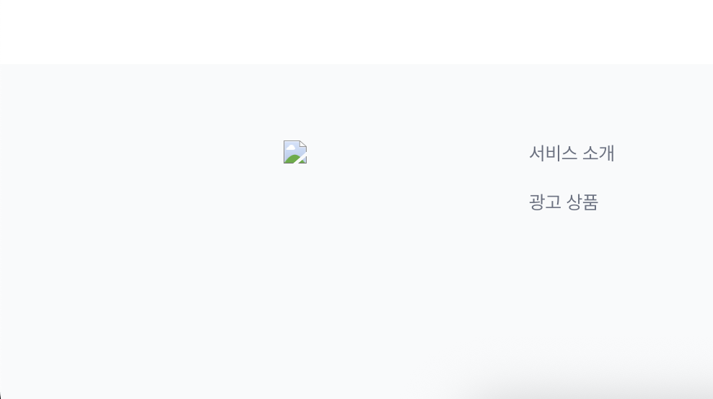 | 반영
 |  |  | WEB | 드롭다운 너비 160px 로 변경 | 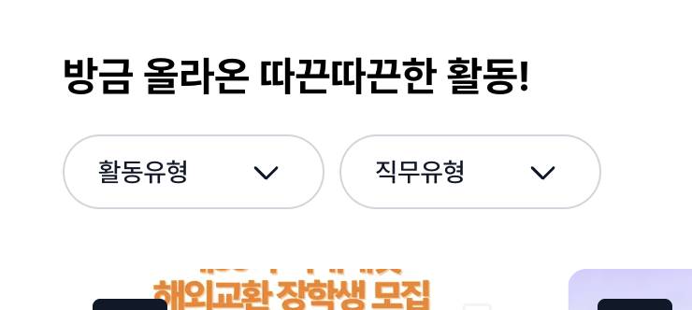 | 반영
 |  |  | WEB | 배너 안에 서브텍스트 추가 |  | 반영
 |  |  | WEB | 페이지네이션의 호버상태 재확인 요청 (디자인된 것보다 너무 진합니다) | 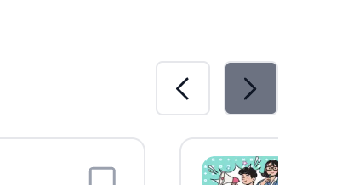 | 반영 | 다은님! 혹시 hover 색상 토큰이 gray-5가 맞을까요? -> 맞습니다 !

3차
- |  |  |  |  | 개발자 전달용 피그마 : https://www.figma.com/design/7PEqXV7XjAN2R6l1nnbAI9/PICKLAB_%EA%B0%9C%EB%B0%9C%EC%9E%90-%EC%A0%84%EB%8B%AC?node-id=2104-23870&t=MlhrLKl52ZbixSEe-1
프로젝트 명 | 픽랩
작성자 | 이다은

 |  | 사전 조건 (Precondition) | 디스플레이 | 재현 경로 | 재현 결과 (이미지) | 기대 결과 | 발생 빈도 | 반영작업 여부 | 비고
 |  | 로그인 | WEB | 메인화면 |  | 캘린더 아이콘 클릭 시 링크의 화면으로 이동되게 노출 링크: https://www.figma.com/design/7PEqXV7XjAN2R6l1nnbAI9/PICKLAB_%EA%B0%9C%EB%B0%9C%EC%9E%90-%EC%A0%84%EB%8B%AC?node-id=2527-24643&t=ANKwkX6tmmg9Ht6C-1 | 100 | 미반영
 |  | 비로그인 | WEB | 메인화면 |  | 회원가입 버튼 클릭 시, 간편회원가입 화면으로 이동 링크: https://www.figma.com/design/7PEqXV7XjAN2R6l1nnbAI9/PICKLAB_%EA%B0%9C%EB%B0%9C%EC%9E%90-%EC%A0%84%EB%8B%AC?node-id=1136-72980&t=NKYRlJ0nguLkzXJf-1 | 100 | 반영
 |  | 비로그인 | WEB | 메인화면 > 공고상세 | 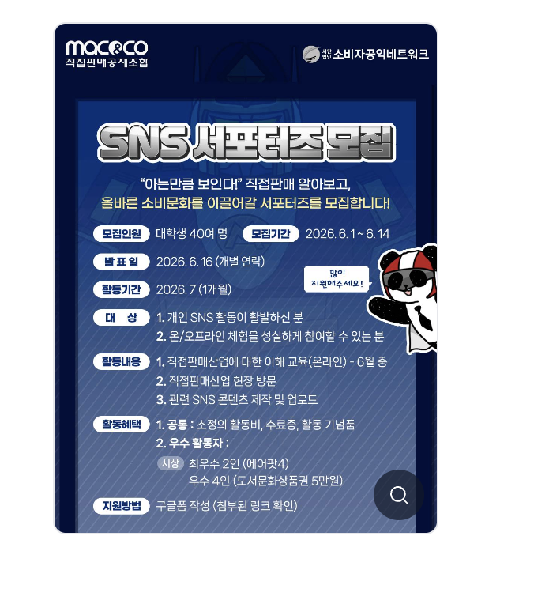 | 돋보기 버튼 클릭시 이미지 2배수하여 팝업으로 노출 딤드처리된 부분 클릭시 공고상세 화면로 돌아가게 수정 링크: https://www.figma.com/design/7PEqXV7XjAN2R6l1nnbAI9/PICKLAB_%EA%B0%9C%EB%B0%9C%EC%9E%90-%EC%A0%84%EB%8B%AC?node-id=2510-23083&t=NKYRlJ0nguLkzXJf-1 | 100 | 반영
 |  | 비로그인 | WEB | 메인화면 > 공고상세 | 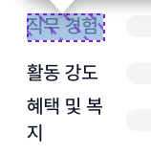 | 직무경험, 활동강도, 혜택및복지 의 너비값을 80px로 수정하여 노출 | 100 | 반영
 |  | 비로그인 | WEB | 메인화면 > 공고상세 > 리뷰 | 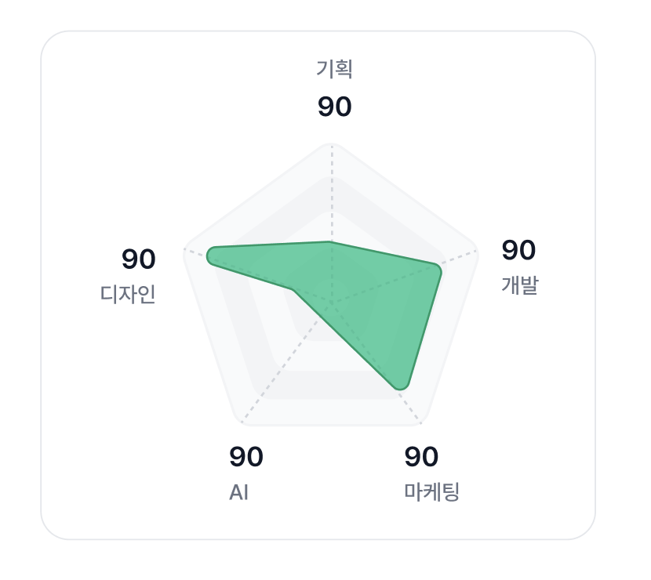 | 그래프 디자인 디자인됨과 동일하게 노출 링크: https://www.figma.com/design/7PEqXV7XjAN2R6l1nnbAI9/PICKLAB_%EA%B0%9C%EB%B0%9C%EC%9E%90-%EC%A0%84%EB%8B%AC?node-id=2409-26932&t=NKYRlJ0nguLkzXJf-1 | 100 | 반영
 |  | 로그인 | WEB | 메인화면 | 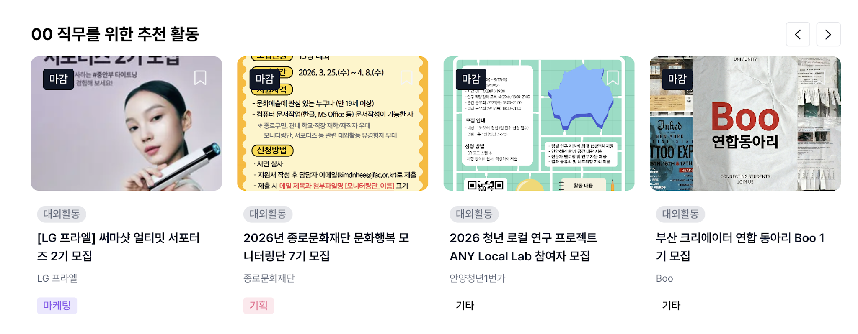 | 하단에 있는 '인기 대외활동' 의 슬라이드 인터랙션과 동일하게 수정하여 노출 [수정이 필요한 섹션] - 00직무를 위한 추천 활동 - 최근에 본 활동 | 100 | 반영
 |  | 로그인 | WEB | 메인화면 |  | 연필 아이콘의 위치를 다른 아이콘과 맞추어 노출 | 100 | 반영
 |  | 로그인 | WEB | 메인화면 | 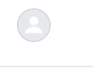 | GNB에서 프로필 클릭 시, 링크에 있는 화면으로 이동되게 노출 링크: https://www.figma.com/design/7PEqXV7XjAN2R6l1nnbAI9/PICKLAB_%EA%B0%9C%EB%B0%9C%EC%9E%90-%EC%A0%84%EB%8B%AC?node-id=1136-75610&t=ANKwkX6tmmg9Ht6C-1 | 100 | 반영
 |  | 로그인 | WEB | 메인화면 > 프로필 | 이미지 없습니다 | 유저가 참여한 활동이 있을 시, 아래 링크의 화면이 노출되게 하여 리뷰작성을 유도하도록 노출 링크: https://www.figma.com/design/7PEqXV7XjAN2R6l1nnbAI9/PICKLAB_%EA%B0%9C%EB%B0%9C%EC%9E%90-%EC%A0%84%EB%8B%AC?node-id=1136-75658&t=ANKwkX6tmmg9Ht6C-1 | 100 | 반영
 |  | 로그인 | WEB | 메인화면 |  | GNB에 연필아이콘 클릭 시, 링크의 화면으로 이동되게 노출 링크: https://www.figma.com/design/7PEqXV7XjAN2R6l1nnbAI9/PICKLAB_%EA%B0%9C%EB%B0%9C%EC%9E%90-%EC%A0%84%EB%8B%AC?node-id=1136-75951&t=ANKwkX6tmmg9Ht6C-1 | 100 | 반영
 |  | 로그인 | WEB | 메인화면 > 작성글 화면 | 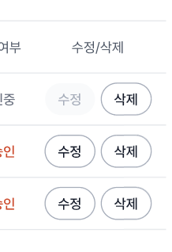 | 수정/삭제 버튼 활성화 기준 - 승인중, 승인완료 : 수정 버튼 비활성화 - 미승인: 수정,삭제 버튼 활성화 | 100 | 반영
 |  | 로그인 | WEB | 메인화면 > 작성글 화면 |  | 작성글의 삭제버튼을 눌렀을 때 링크의 팝업 노출 링크: https://www.figma.com/design/7PEqXV7XjAN2R6l1nnbAI9/PICKLAB_%EA%B0%9C%EB%B0%9C%EC%9E%90-%EC%A0%84%EB%8B%AC?node-id=1136-75789&t=ANKwkX6tmmg9Ht6C-1 | 100 | 반영
 |  | 로그인 | WEB | 메인화면 > 프로필 > 프로필 수정 | 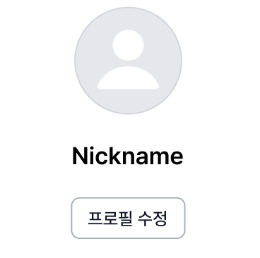 | 프로필수정 버튼 클릭 시, 링크의 화면으로 이동되게 노출 링크: https://www.figma.com/design/7PEqXV7XjAN2R6l1nnbAI9/PICKLAB_%EA%B0%9C%EB%B0%9C%EC%9E%90-%EC%A0%84%EB%8B%AC?node-id=1136-78084&t=ANKwkX6tmmg9Ht6C-1 | 100 | 반영
 |  | 로그인 | WEB | 메인화면 > 프로필 > 프로필 수정 | 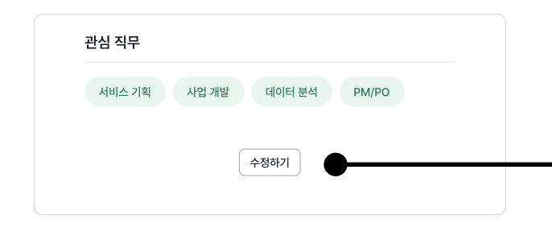 | 관심직무의 '수정하기' 버튼 클릭 시, 링크 화면으로 이동되게 노출 링크: https://www.figma.com/design/7PEqXV7XjAN2R6l1nnbAI9/PICKLAB_%EA%B0%9C%EB%B0%9C%EC%9E%90-%EC%A0%84%EB%8B%AC?node-id=1136-78019&t=ANKwkX6tmmg9Ht6C-1 | 100 | 반영
 |  | 로그인 | WEB | 메인화면 > 프로필 > 프로필 수정 |  | 프로필의 카메라 버튼 클릭 시, 링크의 팝업이 나타날 수 있게 수정하여 노출 링크: https://www.figma.com/design/7PEqXV7XjAN2R6l1nnbAI9/PICKLAB_%EA%B0%9C%EB%B0%9C%EC%9E%90-%EC%A0%84%EB%8B%AC?node-id=2532-26124&t=ANKwkX6tmmg9Ht6C-1 | 100 | 반영
 |  | 비로그인 | MOBILE | 메인화면 | 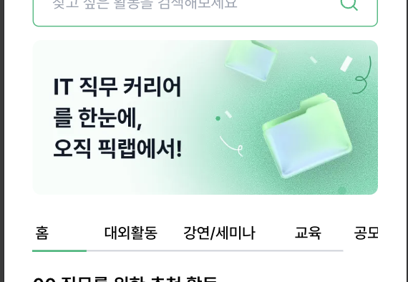 | 배너와 tab bar 위치 변경하여 노출 *추가 요청: 혹시 탭 메뉴의 너비를 최대한 좁게해서 모든 메뉴명이 보이게 할 수 있을까요? | 100 | 반영
 |  | 비로그인 | WEB | 메인화면 |  | 한 칸씩 넘어가게 인터랙션 수정되어 노출 속도는 현재 속도로 유지 링크: https://www.notion.so/369e05946bce800199dbe81763b2ccd5?source=copy_link | 100 | 반영
 |  | 비로그인 | WEB | 메인화면 | 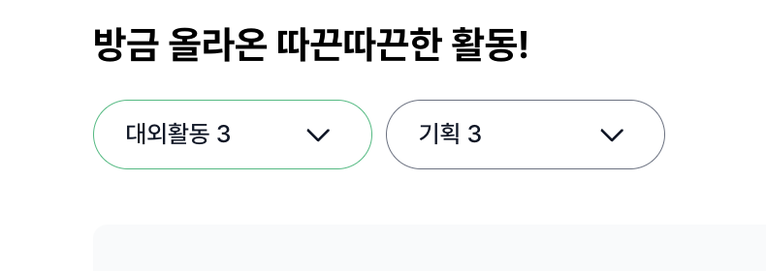 | 드롭다운 레이블은 아래와 같이 맞춰주세요 2개 선택했을 때 : 활동유형 2 / 직무유형 2 | 100 | 반영
 |  | 비로그인 | WEB | 메인화면 | 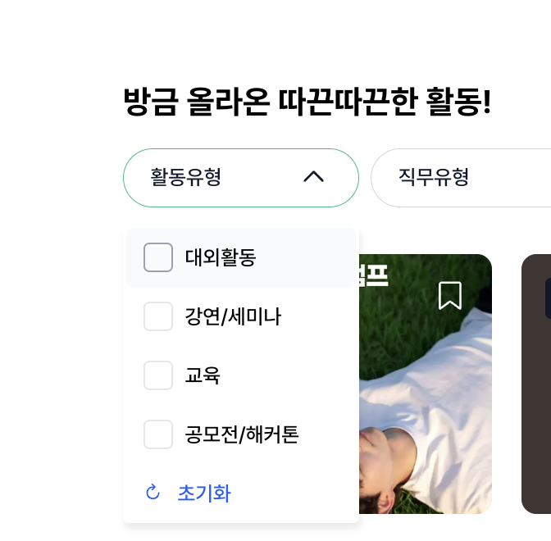 | 체크박스 클릭으로도 선택이 가능하게 변경되어 노출 | 100 | 반영
 |  | 비로그인 | WEB | 메인화면 | 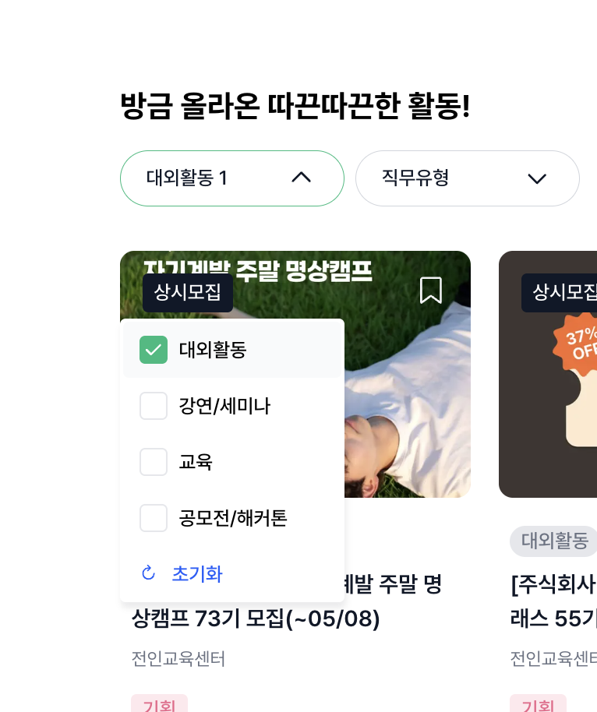 | opton 창이 켜진 상태에서 스크롤 시, optioon 창은 사라지게 노출 | 100 | 반영
 |  | 비로그인 | WEB | 메인화면 |  | GNB 하단에 border 추가하여 노출 링크: https://www.figma.com/design/7PEqXV7XjAN2R6l1nnbAI9/PICKLAB_%EA%B0%9C%EB%B0%9C%EC%9E%90-%EC%A0%84%EB%8B%AC?node-id=1136-108247&t=kcWmPIgSu19RsYvO-1 | 100 | 반영
 |  | 비로그인 | WEB | 메인화면 > 대외활동 |  | 피그마 파일의 디자인과 동일하게 개발하여 노출 선택된 버튼은 크기 변경이 되지 않게 노출 링크: https://www.figma.com/design/7PEqXV7XjAN2R6l1nnbAI9/PICKLAB_%EA%B0%9C%EB%B0%9C%EC%9E%90-%EC%A0%84%EB%8B%AC?node-id=1136-82622&t=kcWmPIgSu19RsYvO-1 | 100 | 반영
 |  | 비로그인 | WEB | 메인화면 > 대외활동 | 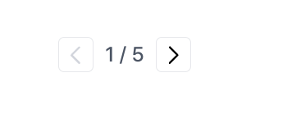 | 페이지네이션은 컴포넌트로 된 것 만 사용하여 노출 현재 기준으로 페이지네이션과 footer과의 여백은 2배로 수정하여 노출 링크: https://www.figma.com/design/7PEqXV7XjAN2R6l1nnbAI9/PICKLAB_%EA%B0%9C%EB%B0%9C%EC%9E%90-%EC%A0%84%EB%8B%AC?node-id=1136-82622&t=kcWmPIgSu19RsYvO-1 | 100 | 반영
 |  | 비로그인 | WEB | 메인화면 > 강연/세미나 |  | 피그마 파일의 디자인과 동일하게 개발하여 노출 선택된 버튼은 크기 변경이 되지 않게 노출 링크: https://www.figma.com/design/7PEqXV7XjAN2R6l1nnbAI9/PICKLAB_%EA%B0%9C%EB%B0%9C%EC%9E%90-%EC%A0%84%EB%8B%AC?node-id=2-25064&t=kcWmPIgSu19RsYvO-1 | 100 | 반영
 |  | 비로그인 | WEB | 메인화면 > 교육 |  | 피그마 파일의 디자인과 동일하게 개발하여 노출 선택된 버튼은 크기 변경이 되지 않게 노출 링크: https://www.figma.com/design/7PEqXV7XjAN2R6l1nnbAI9/PICKLAB_%EA%B0%9C%EB%B0%9C%EC%9E%90-%EC%A0%84%EB%8B%AC?node-id=2-25064&t=kcWmPIgSu19RsYvO-1 | 100 | 반영
 |  | 비로그인 | WEB | 메인화면 > 공모전/해커톤 |  | 피그마 파일의 디자인과 동일하게 개발하여 노출 선택된 버튼은 크기 변경이 되지 않게 노출 링크: https://www.figma.com/design/7PEqXV7XjAN2R6l1nnbAI9/PICKLAB_%EA%B0%9C%EB%B0%9C%EC%9E%90-%EC%A0%84%EB%8B%AC?node-id=2-25064&t=kcWmPIgSu19RsYvO-1 | 100 | 반영
 |  | 비로그인 | WEB | 메인화면 > 간편로그인 |  | PICKLAB 회원가입 으로 수정하여 노출 클릭 시, 링크에 첨부된 화면으로 이동 링크: https://www.figma.com/design/7PEqXV7XjAN2R6l1nnbAI9/PICKLAB_%EA%B0%9C%EB%B0%9C%EC%9E%90-%EC%A0%84%EB%8B%AC?node-id=1136-72980&t=kcWmPIgSu19RsYvO-1 | 100 | 반영
 |  | 비로그인 | WEB | 메인화면 > 간편로그인 > 간편 회원가입 > 약관동의 | 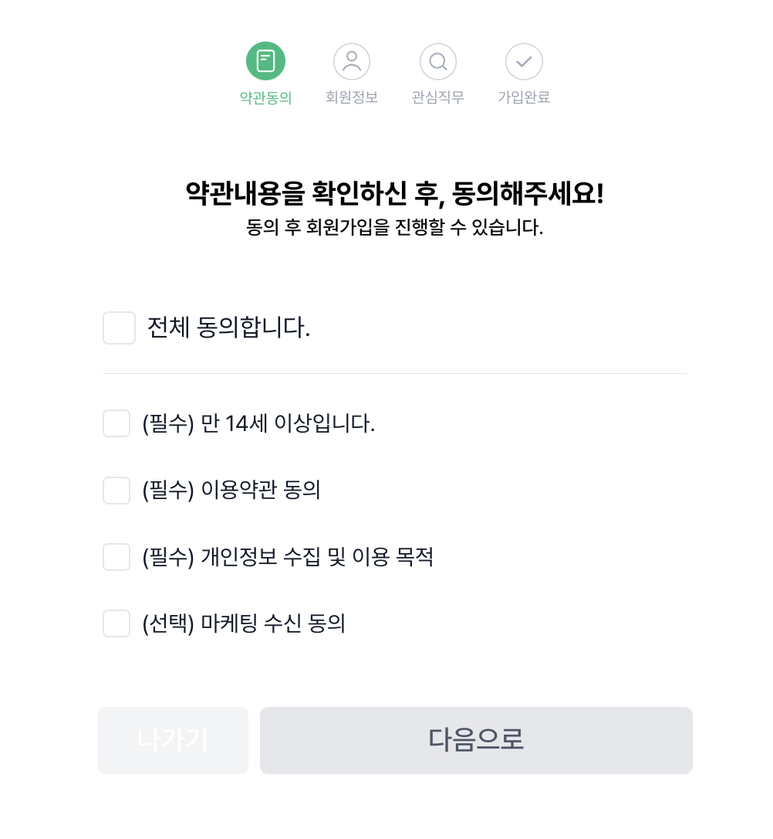 | 프로세스 바의 가운데 선을 추가하여 노출 전분적으로 링크 참고하여 디자인 반영하여 노출 링크: https://www.figma.com/design/7PEqXV7XjAN2R6l1nnbAI9/PICKLAB_%EA%B0%9C%EB%B0%9C%EC%9E%90-%EC%A0%84%EB%8B%AC?node-id=2-25064&t=kcWmPIgSu19RsYvO-1 스크린 스펙 내용 (꼭 확인해주세요! 링크: https://www.figma.com/design/7PEqXV7XjAN2R6l1nnbAI9/PICKLAB_%EA%B0%9C%EB%B0%9C%EC%9E%90-%EC%A0%84%EB%8B%AC?node-id=2374-18440&t=kcWmPIgSu19RsYvO-1 | 100 | 반영
 |  | 비로그인 | WEB | 메인화면 > 간편로그인 > 간편 회원가입 > 약관동의 > 회원정보 |  | 프로새스 바의 가운데 선 추가하여 노출 현재 화면에 해당하는 단계만 primary 적용 primay 컴포넌트의 레이븥은 gray-60 적용 링크: https://www.figma.com/design/7PEqXV7XjAN2R6l1nnbAI9/PICKLAB_%EA%B0%9C%EB%B0%9C%EC%9E%90-%EC%A0%84%EB%8B%AC?node-id=2369-19653&t=kcWmPIgSu19RsYvO-1 | 100 | 반영
 |  | 비로그인 | WEB | 메인화면 > 간편로그인 > 간편 회원가입 > 약관동의 > 회원정보 |  | 간격 8px로 수정하여 노출 서브텍스트 컬러는 gray- 50으로 수정하여 노출 -> 회원정보, 회원정보, 관심직무 화면에서 모두 적용해주세요 링크: https://www.figma.com/design/7PEqXV7XjAN2R6l1nnbAI9/PICKLAB_%EA%B0%9C%EB%B0%9C%EC%9E%90-%EC%A0%84%EB%8B%AC?node-id=2369-19653&t=kcWmPIgSu19RsYvO-1 | 100 | 반영
 |  | 비로그인 | WEB | 메인화면 > 간편로그인 > 간편 회원가입 > 약관동의 > 회원정보 |  | 링크 참고하여 버튼 수정하여 노출 링크:https://www.figma.com/design/7PEqXV7XjAN2R6l1nnbAI9/PICKLAB_%EA%B0%9C%EB%B0%9C%EC%9E%90-%EC%A0%84%EB%8B%AC?node-id=2369-19653&t=kcWmPIgSu19RsYvO-1 스크린 스펙 (꼭 확인해주세요!) 링크: https://www.figma.com/design/7PEqXV7XjAN2R6l1nnbAI9/PICKLAB_%EA%B0%9C%EB%B0%9C%EC%9E%90-%EC%A0%84%EB%8B%AC?node-id=2374-19696&t=kcWmPIgSu19RsYvO-1 | 100 | 반영
 |  | 비로그인 | WEB | 메인화면 > 간편로그인 > 간편 회원가입 > 약관동의 > 회원정보 | 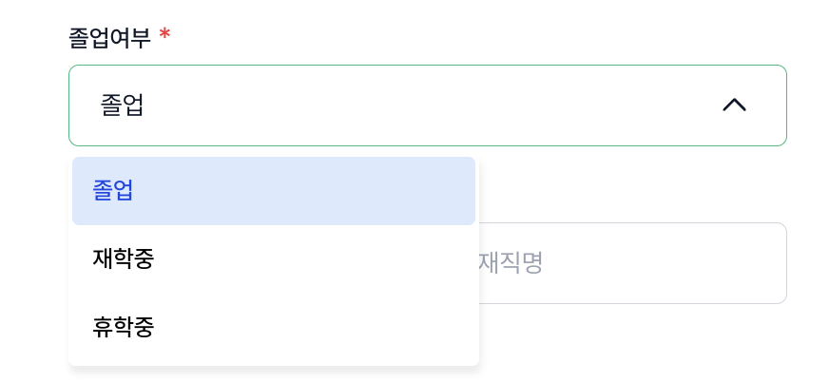 | option 너비가 드롭다운의 너비와 동일하게 수정하여 노출 | 100 | 반영
 |  | 비로그인 | WEB | 메인화면 > 간편로그인 > 간편 회원가입 > 약관동의 > 회원정보 > 관심직무 | 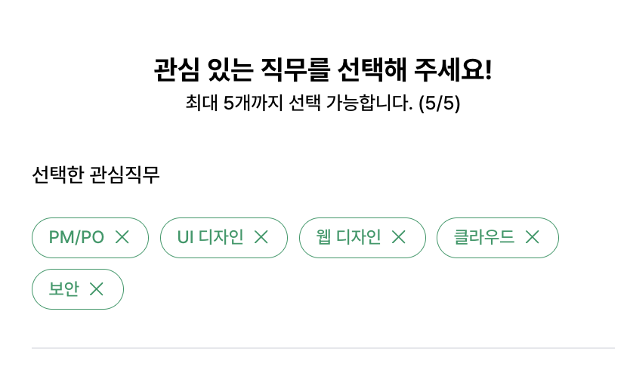 | 5개 이상 선택 시, 에러문구 노출되는 조건 적용 링크: https://www.figma.com/design/7PEqXV7XjAN2R6l1nnbAI9/PICKLAB_%EA%B0%9C%EB%B0%9C%EC%9E%90-%EC%A0%84%EB%8B%AC?node-id=1136-80910&t=kcWmPIgSu19RsYvO-1 | 100 | 반영
 |  | 비로그인 | WEB | 메인화면 > 간편로그인 > 간편 회원가입 > 약관동의 > 회원정보 > 관심직무 | 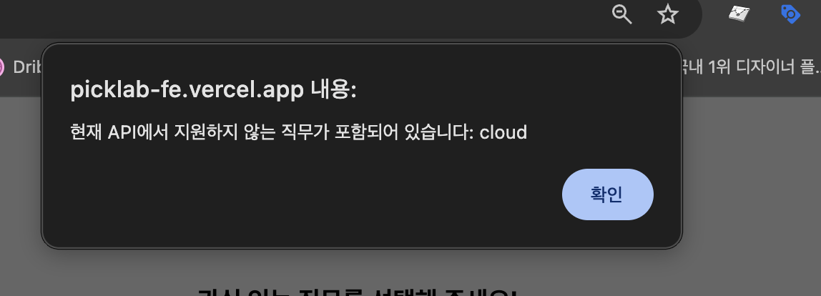 | 다음으로 버튼 클리 시, 회원가입 완료 화면으로 이동 및 로그인된 상태로 홈화면으로 이동 | 100 | 반영
 |  | 비로그인 | WEB | 메인화면 > 공고상세 |  | top padding을 40px로 수정하여 노출 | 100 | 반영
 |  | 비로그인 | WEB | 메인화면 > 공고상세 |  | gap 12px로 수정하여 노출 | 100 | 반영
 |  | 비로그인 | WEB | 메인화면 > 공고상세 |  | 공고이름 font size: 28px(title2 Bold) 기관명 font size: 20px(Heading 2 Medium) 으로 수정하여 노출 | 100 | 반영
 |  | 비로그인 | WEB | 메인화면 > 공고상세 |  | font size: 14px(Body 3 Medium) 사용하여 노출 | 100 | 반영
 |  | 비로그인 | WEB | 메인화면 > 공고상세 |  | 이미지 없을 경우 텍스트 내용만 노출 | 100 | 반영
 |  | 비로그인 | WEB | 메인화면 > 공고상세 > 상세내용 | 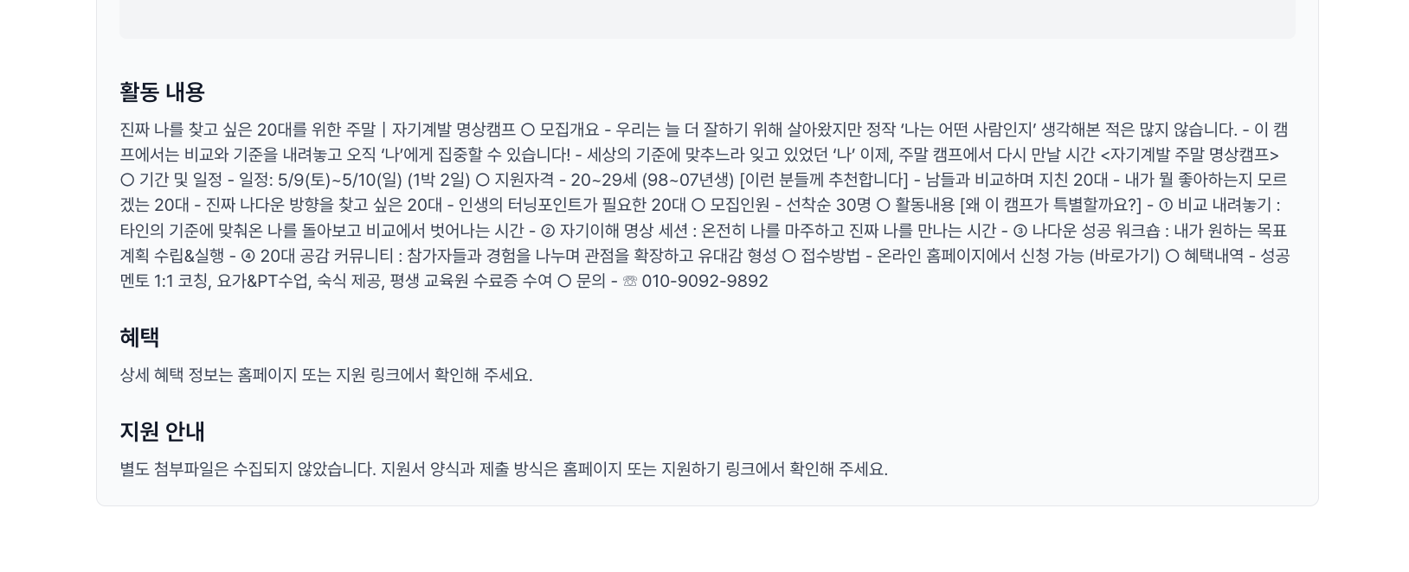 | 타이틀 font size: 24px( Title 3 Bold ) 단락별 간격: 36px | 100 | 반영
 |  | 비로그인 | WEB | 메인화면 > 공고상세 > 리뷰 |  | 디자인 참고하여 수정하여 노출 피그마 화면 링크: https://www.figma.com/design/7PEqXV7XjAN2R6l1nnbAI9/PICKLAB_%EA%B0%9C%EB%B0%9C%EC%9E%90-%EC%A0%84%EB%8B%AC?node-id=2408-26558&t=qhHjSk3mhrpHNVpD-1 | 100 | 반영
 |  | 비로그인 | WEB | 메인화면 > 공고상세 > 리뷰 |  | 삭제하여 노출 피그마 링크: https://www.figma.com/design/7PEqXV7XjAN2R6l1nnbAI9/PICKLAB_%EA%B0%9C%EB%B0%9C%EC%9E%90-%EC%A0%84%EB%8B%AC?node-id=2408-26558&t=qhHjSk3mhrpHNVpD-1 | 100 | 반영
 |  | 비로그인 | WEB | 메인화면 > 공고상세 > 리뷰 |  | 50px로 수정하여 노출 | 100 | 반영
 |  | 비로그인 | WEB | 메인화면 > 공고상세 > 리뷰 |  | 24px로 수정하여 노출 | 100 | 반영
 |  | 비로그인 | WEB | 메인화면 > 공고상세 > 리뷰 |  | 너비값: 132px로 수정하여 노출 | 100 | 반영
 |  | 비로그인 | WEB | 메인화면 > 공고상세 > 리뷰 | 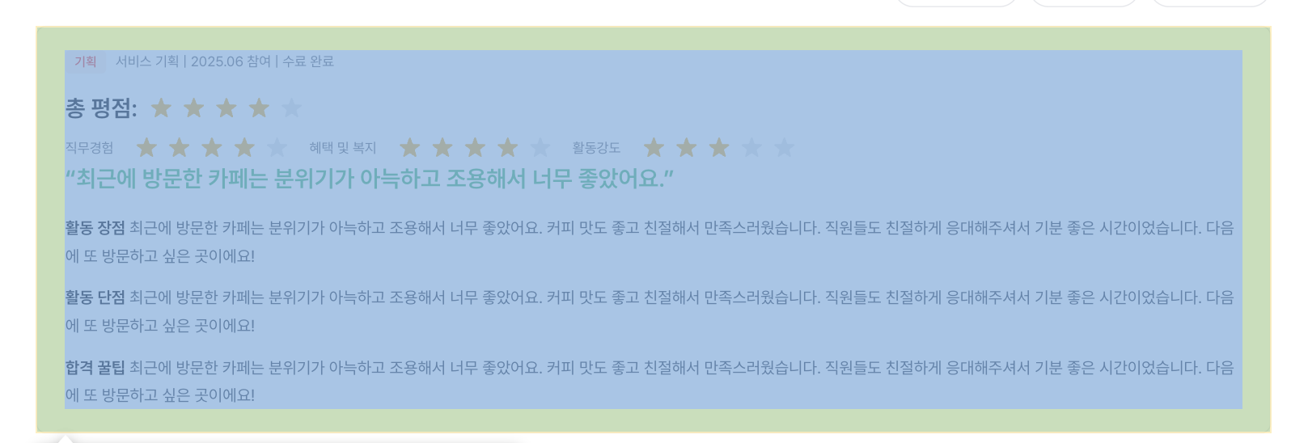 | 좌우: 40px / 위아래: 28px 수정하야 노출 | 100 | 반영
 |  | 비로그인 | WEB | 메인화면 > 공고상세 > 리뷰 |  | 총 평점 font size: 24px (Title 3 Bold) 로 수정하여 노출. 총 평점의 별점 사이즈: 40px로 수정하여 노출 | 100 | 반영
 |  | 비로그인 | WEB | 메인화면 > 공고상세 > 리뷰 |  | 20px로 수정하여 노츌 | 100 | 반영
 |  | 비로그인 | WEB | 메인화면 > 공고상세 > 리뷰 |  | 내용 블러처리 + 버튼 추가하여 노출 링크: https://www.figma.com/design/7PEqXV7XjAN2R6l1nnbAI9/PICKLAB_%EA%B0%9C%EB%B0%9C%EC%9E%90-%EC%A0%84%EB%8B%AC?node-id=2408-26558&t=MiiZ000QA2YZGhnN-1 | 100 | 반영
 |  | 비로그인 | MOBILE | 메인화면 > 간편 로그인 | 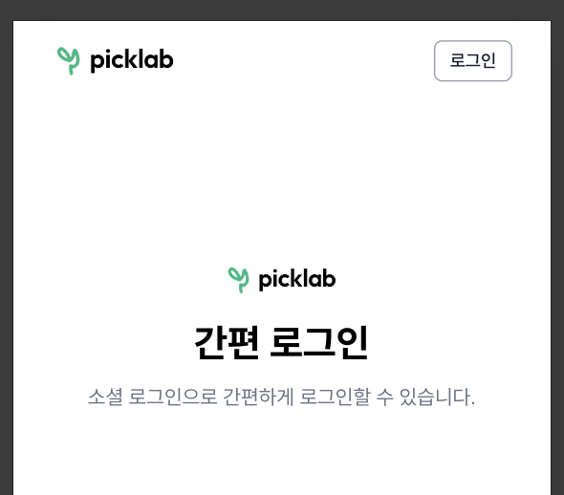 | margin-top : 60px 으로 변경되어 노출 | 100 | 반영
 |  | 비로그인 | MOBILE | 메인화면 > 로그인 > 회원가입 |  | 간편 회원가입' 모바일버전 노출 | 100 | 반영
 |  | 비로그인 | MOBILE | 메인화면 | 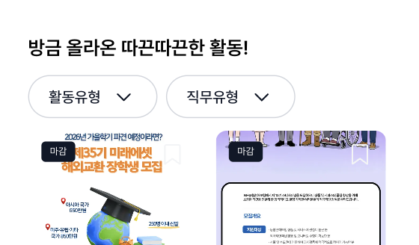 | 드롭다운 너비 160px로 노출 | 100 | 반영
 |  | 비로그인 | MOBILE | 메인화면 | 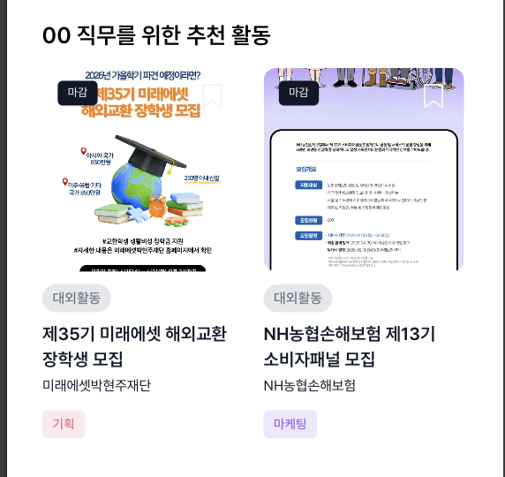 | 00직무를 위한 추천 활동' 섹션 비노출 | 100 | 반영
 |  | 비로그인 | MOBILE | 메인화면 |  | tab bar의 회색라인이 끝까지 보여지게 노출 | 100 | 반영
 |  | 비로그인 | MOBILE | 메인화면 | 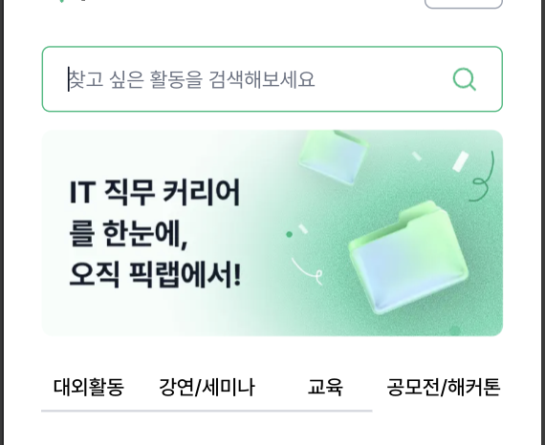 | 검색바 클릭시 'search' 화면으로 노출 링크: https://www.figma.com/design/7PEqXV7XjAN2R6l1nnbAI9/PICKLAB_%EA%B0%9C%EB%B0%9C%EC%9E%90-%EC%A0%84%EB%8B%AC?node-id=2107-20308&t=EUy8M3mb7S08aaXf-1 | 100 | 반영
 |  |  |  |  |  |  |  | 반영
 |  |  |  |  |  |  |  | 반영
 |  |  |  |  |  |  |  | 반영
 |  |  |  |  |  |  |  | 반영
 |  |  |  |  |  |  |  | 반영
 |  |  |  |  |  |  |  | 반영
 |  |  |  |  |  |  |  | 반영
 |  |  |  |  |  |  |  | 반영
 |  |  |  |  |  |  |  | 반영
 |  |  |  |  |  |  |  | 반영
 |  |  |  |  |  |  |  | 반영

4차
/ |  |  |  |  | 개발자 전달용 피그마 : https://www.figma.com/design/7PEqXV7XjAN2R6l1nnbAI9/PICKLAB_%EA%B0%9C%EB%B0%9C%EC%9E%90-%EC%A0%84%EB%8B%AC?node-id=2104-23870&t=MlhrLKl52ZbixSEe-1 | 반영 확인용 링크: https://picklab-fe.vercel.app/
프로젝트 명 | 픽랩
작성자 | 이다은

 |  | 사전 조건 (Precondition) | 디스플레이 | 재현 경로 | 재현 결과 (이미지) | 기대 결과 | 발생 빈도 | 반영작업 여부 | 비고
 |  | 로그인 | WEB | 메인화면 > 일정관리 |  | 캘린더형' 클릭 시, 아래 링크의 화면으로 이동되게 노출 링크: https://www.figma.com/design/7PEqXV7XjAN2R6l1nnbAI9/PICKLAB_%EA%B0%9C%EB%B0%9C%EC%9E%90-%EC%A0%84%EB%8B%AC?node-id=2531-25140&t=ANKwkX6tmmg9Ht6C-1 *꼭 읽어주세요! 일정관리 화면의 ux문서입니다* 링크: https://www.figma.com/design/7PEqXV7XjAN2R6l1nnbAI9/PICKLAB_%EA%B0%9C%EB%B0%9C%EC%9E%90-%EC%A0%84%EB%8B%AC?node-id=2-25064&t=Z8mwHd3kuDpoc66F-1 | 100 | 반영
 |  | 로그인 | WEB | 메인화면 > 일정관리 | 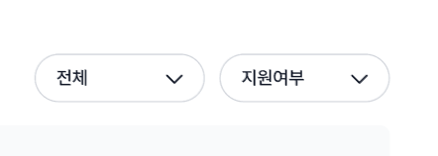 | 드롭다운 옵션명 1. 전체 1.1 진행중 1.2 마감 2. 지원여부 2.1 미지원 2.2 지원완료 | 100 | 반영
 |  | 로그인 | WEB | 메인화면 > 일정관리_캘린더형 | 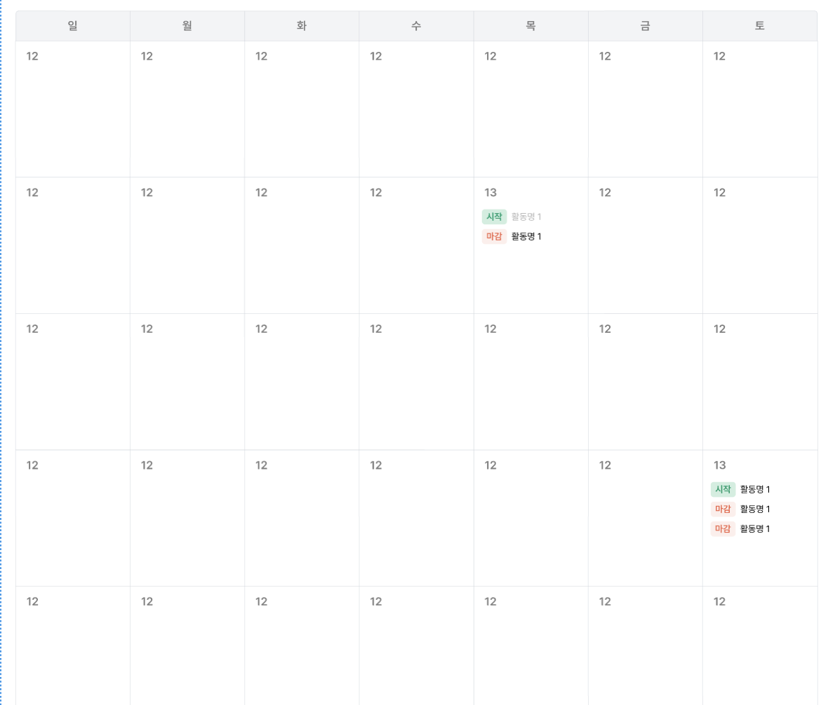 | 캘린더의 날짜를 클릭 시, 링크의 화면처럼 표시되어 노출 링크: https://www.figma.com/design/7PEqXV7XjAN2R6l1nnbAI9/PICKLAB_%EA%B0%9C%EB%B0%9C%EC%9E%90-%EC%A0%84%EB%8B%AC?node-id=2532-25408&t=ANKwkX6tmmg9Ht6C-1 | 100 | 반영
 |  | 로그인 | WEB | 메인화면 > 일정관리 > 활동결과 |  | 활동결과 탭메뉴 클릭 시, 링크의 화면으로 이동되게 노출 링크: https://www.figma.com/design/7PEqXV7XjAN2R6l1nnbAI9/PICKLAB_%EA%B0%9C%EB%B0%9C%EC%9E%90-%EC%A0%84%EB%8B%AC?node-id=1136-76521&t=ANKwkX6tmmg9Ht6C-1 | 100 | 반영
 |  | 로그인 | WEB | 메인화면 > 일정관리 > 활동결과 |  | 해당 드롭다운은 사용자가 직접 선택할 수 있게 노출 | 100 | 반영
 |  | 비로그인, 로그인 | WEB | 메인화면 > 대외활동 |  | top 여백: 40px 로 수정하여 노출 | 100 | 반영
 |  | 비로그인, 로그인 | WEB | 메인화면 > 대외활동 | 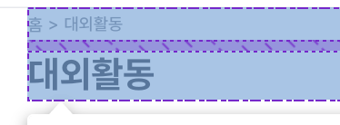 | 간격 8px 로 수정하여 노출 | 100 | 반영
 |  | 비로그인, 로그인 | WEB | 메인화면 > 대외활동 메인화면 > 강연세미나 메인화면 > 교육 메인화면 > 공모전/해커톤 |  | 위아래로 선 추가하여 노출 텍스트 사이에 있는 선 모두 삭제 텍스트 크기: 17px로 수정 링크: https://www.figma.com/design/7PEqXV7XjAN2R6l1nnbAI9/PICKLAB_%EA%B0%9C%EB%B0%9C%EC%9E%90-%EC%A0%84%EB%8B%AC?node-id=2376-22193&t=91V88ug3mBJnDGg3-1 | 100 | 반영
 |  | 비로그인, 로그인 | WEB | 메인화면 > 대외활동 메인화면 > 강연세미나 메인화면 > 교육 메인화면 > 공모전/해커톤 |  | 미선택된 버튼의 상태값 아래와 같이 수정하여 노출 - gray / filled / hover | 100 | 반영
 |  | 로그인 | WEB | 메인화면 |  | 클릭 시 아래 링크의 화면으로 이동될 수 있게 수정 링크: https://www.figma.com/design/7PEqXV7XjAN2R6l1nnbAI9/PICKLAB_%EA%B0%9C%EB%B0%9C%EC%9E%90-%EC%A0%84%EB%8B%AC?node-id=2577-38195&t=91V88ug3mBJnDGg3-1 | 100 | 반영
 |  | 로그인 | WEB | 메인화면 > 마이페이지 |  | top 여백: 40px 로 수정하여 노출 링크; https://www.figma.com/design/7PEqXV7XjAN2R6l1nnbAI9/PICKLAB_%EA%B0%9C%EB%B0%9C%EC%9E%90-%EC%A0%84%EB%8B%AC?node-id=2532-26406&t=91V88ug3mBJnDGg3-1 | 100 | 반영
 |  | 로그인 | WEB | 메인화면 > 마이페이지 |  | 임시 정보를 아래와 같이 넣어서 노출 - 서비스기획, PM/PO, 프론트엔드, 사업개발, 데이터분석 링크: https://www.figma.com/design/7PEqXV7XjAN2R6l1nnbAI9/PICKLAB_%EA%B0%9C%EB%B0%9C%EC%9E%90-%EC%A0%84%EB%8B%AC?node-id=2532-26406&t=91V88ug3mBJnDGg3-1 | 100 | 반영
 |  | 로그인 | WEB | 메인화면 > 마이페이지 | 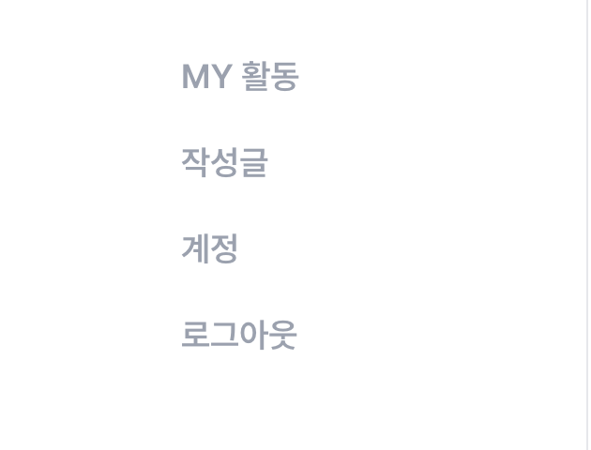 | MY활동 의 메뉴가 선택된 상태가 디폴트 화면으로 수정하여 노출 작성글 클릭 시 아래의 링크로 이동 -> https://www.figma.com/design/7PEqXV7XjAN2R6l1nnbAI9/PICKLAB_%EA%B0%9C%EB%B0%9C%EC%9E%90-%EC%A0%84%EB%8B%AC?node-id=1136-75951&t=91V88ug3mBJnDGg3-1 계정 클릭 시 아래의 링크로 이동 -> https://www.figma.com/design/7PEqXV7XjAN2R6l1nnbAI9/PICKLAB_%EA%B0%9C%EB%B0%9C%EC%9E%90-%EC%A0%84%EB%8B%AC?node-id=2581-33284&t=TFucAJoE5uca7ZNj-1 계정-알림관리 클릭 시 아래의 링크로 이동 -> https://www.figma.com/design/7PEqXV7XjAN2R6l1nnbAI9/PICKLAB_%EA%B0%9C%EB%B0%9C%EC%9E%90-%EC%A0%84%EB%8B%AC?node-id=2581-33438&t=TFucAJoE5uca7ZNj-1 링크: https://www.figma.com/design/7PEqXV7XjAN2R6l1nnbAI9/PICKLAB_%EA%B0%9C%EB%B0%9C%EC%9E%90-%EC%A0%84%EB%8B%AC?node-id=2532-26406&t=91V88ug3mBJnDGg3-1 | 100 | 반영
 |  | 로그인 | WEB | 메인화면 > 마이페이지 |  | 더보기 버튼 추가하여 노출 더보기 클릭 시, 아래 링크의 화면으로 이동 -> https://www.figma.com/design/7PEqXV7XjAN2R6l1nnbAI9/PICKLAB_%EA%B0%9C%EB%B0%9C%EC%9E%90-%EC%A0%84%EB%8B%AC?node-id=1136-76521&t=91V88ug3mBJnDGg3-1 링크: https://www.figma.com/design/7PEqXV7XjAN2R6l1nnbAI9/PICKLAB_%EA%B0%9C%EB%B0%9C%EC%9E%90-%EC%A0%84%EB%8B%AC?node-id=2532-26406&t=91V88ug3mBJnDGg3-1 | 100 | 반영
 |  | 로그인 | WEB | 메인화면 > 마이페이지 | 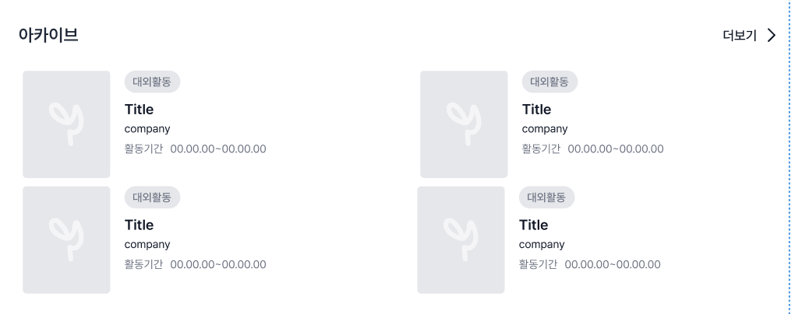 | 유저가 수료완료한 활동만 표시됩니다. 더보기 클릭 시, 아래 링크의 화면으로 이동 -> https://www.figma.com/design/7PEqXV7XjAN2R6l1nnbAI9/PICKLAB_%EA%B0%9C%EB%B0%9C%EC%9E%90-%EC%A0%84%EB%8B%AC?node-id=1136-73882&t=91V88ug3mBJnDGg3-1 | 100 | 반영
 |  | 로그인 | WEB | 메인화면 > 마이페이지 |  | 북마크한 공고만 표시됩니다. 더보기 버튼 추가하여 노출 더보기 클릭 시, 아래 링크의 화면으로 이동 -> https://www.figma.com/design/7PEqXV7XjAN2R6l1nnbAI9/PICKLAB_%EA%B0%9C%EB%B0%9C%EC%9E%90-%EC%A0%84%EB%8B%AC?node-id=1136-74929&t=91V88ug3mBJnDGg3-1 링크: https://www.figma.com/design/7PEqXV7XjAN2R6l1nnbAI9/PICKLAB_%EA%B0%9C%EB%B0%9C%EC%9E%90-%EC%A0%84%EB%8B%AC?node-id=2532-26406&t=91V88ug3mBJnDGg3-1 | 100 | 반영
 |  | 로그인 | WEB | 메인화면 |  | 클릭 시 픽랩이메일로 메일자동실행으로 메일투 링크되게 노출 | 100 | 반영
 |  | 로그인 | WEB | 메인화면 |  | 입력시 연관된 검색어 노출 링크: https://www.figma.com/design/7PEqXV7XjAN2R6l1nnbAI9/PICKLAB_%EA%B0%9C%EB%B0%9C%EC%9E%90-%EC%A0%84%EB%8B%AC?node-id=2582-33566&t=TFucAJoE5uca7ZNj-1 | 100 | 반영
 |  | 로그인 | WEB | 메인화면 |  | GNB의 종 아이콘 클릭 시 아래 링크화면으로 이동 -> https://www.figma.com/design/7PEqXV7XjAN2R6l1nnbAI9/PICKLAB_%EA%B0%9C%EB%B0%9C%EC%9E%90-%EC%A0%84%EB%8B%AC?node-id=1136-74415&t=TFucAJoE5uca7ZNj-1 | 100 | 반영
 |  | 로그인 | WEB | 메인화면 > 마이페이지 > 프로필 수정 |  | top 여백: 40px 로 수정하여 노출 링크; https://www.figma.com/design/7PEqXV7XjAN2R6l1nnbAI9/PICKLAB_%EA%B0%9C%EB%B0%9C%EC%9E%90-%EC%A0%84%EB%8B%AC?node-id=1136-78084&t=TFucAJoE5uca7ZNj-1 | 100 | 반영
 |  | 로그인 | WEB | 메인화면 > 마이페이지 > 프로필 수정 | 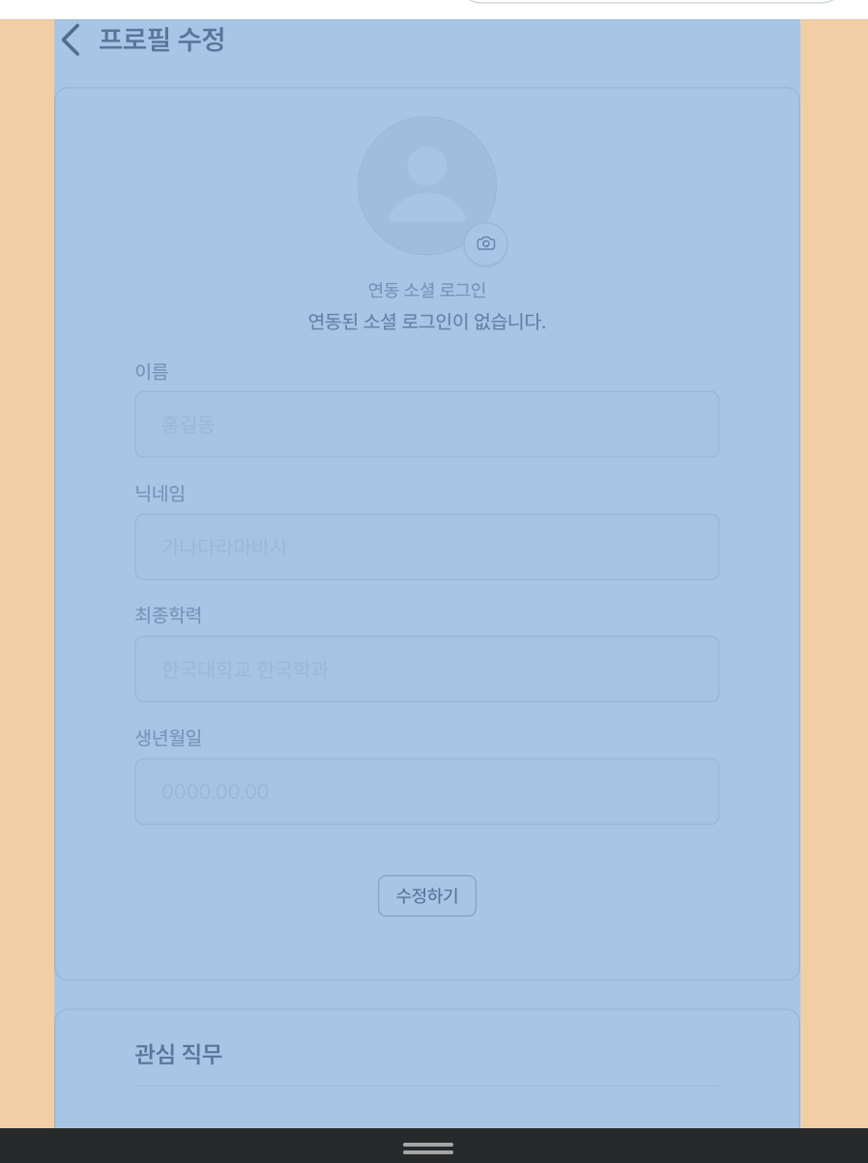 | 너비값 536px 로 수정하여 노출 | 100 | 반영
 |  | 로그인 | WEB | 메인화면 > 마이페이지 > 프로필 수정 |  | 그림자 삭제하여 노출 카메라 아이콘 20px/20px 로 수정하여 노출 | 100 | 반영
 |  | 로그인 | WEB | 메인화면 > 마이페이지 > 프로필 수정 | 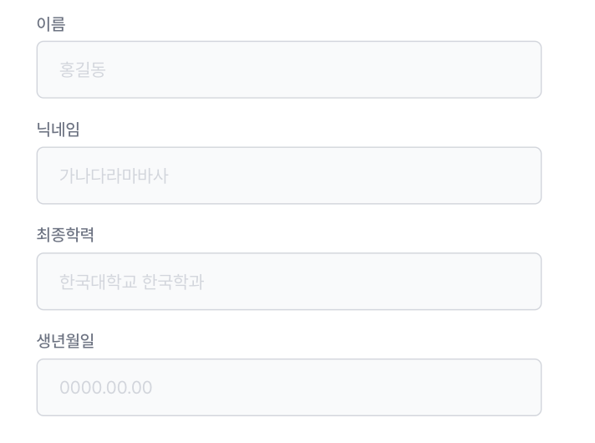 | stroke 삭제 입력필드의 텍스트 컬러: gray 70 으로 수정 | 100 | 반영
 |  | 로그인 | WEB | 메인화면 > 마이페이지 > 프로필 수정 |  | 푸터와의 간격 120px로 수정하여 노출 | 100 | 반영
 |  | 로그인 | WEB | 메인화면 > 마이페이지 > 프로필 수정 | 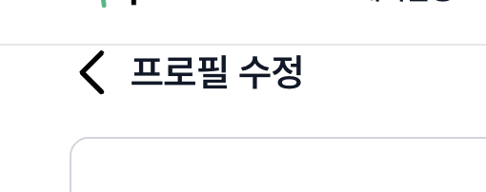 | 클릭 시 이전 화면으로 이동되게 수정 | 100 | 반영
 |  | 로그인 | WEB | 메인화면 > 공고 상세 |  | 옵션 마우스 호버 처리하여 노출 *옆에 있는 필터링 모두 적용 | 100 | 반영
 |  | 로그인 | WEB | 메인화면 > 리뷰작성 |  | top 여백: 40px 로 수정하여 노출 링크; https://www.figma.com/design/7PEqXV7XjAN2R6l1nnbAI9/PICKLAB_%EA%B0%9C%EB%B0%9C%EC%9E%90-%EC%A0%84%EB%8B%AC?node-id=2577-38195&t=TFucAJoE5uca7ZNj-1 * UX 문서입니다! 꼭! 읽어주세요!* 링크: https://www.figma.com/design/7PEqXV7XjAN2R6l1nnbAI9/PICKLAB_%EA%B0%9C%EB%B0%9C%EC%9E%90-%EC%A0%84%EB%8B%AC?node-id=2-25064&t=TFucAJoE5uca7ZNj-1 | 100 | 반영
 |  | 비로그인 | WEB | 메인화면 | 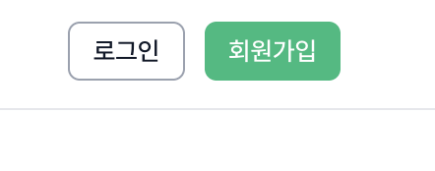 | 회원가입 버틍 클릭 시 아래의 링크화면으로 이동 링크: https://www.figma.com/design/7PEqXV7XjAN2R6l1nnbAI9/PICKLAB_%EA%B0%9C%EB%B0%9C%EC%9E%90-%EC%A0%84%EB%8B%AC?node-id=1136-72980&t=TFucAJoE5uca7ZNj-1 * 관련 UX문서 입니다. 꼭! 읽어주세요!* https://www.figma.com/design/7PEqXV7XjAN2R6l1nnbAI9/PICKLAB_%EA%B0%9C%EB%B0%9C%EC%9E%90-%EC%A0%84%EB%8B%AC?node-id=2-25064&t=TFucAJoE5uca7ZNj-1 | 100 | 반영
 |  | 비로그인,로그인 | MOBILE | 모든 화면 |  | 모든 화면에 푸터 추가하여 노출 링크: https://www.figma.com/design/7PEqXV7XjAN2R6l1nnbAI9/PICKLAB_%EA%B0%9C%EB%B0%9C%EC%9E%90-%EC%A0%84%EB%8B%AC?node-id=2423-30539&t=I4xQSo3ckXPsyZCs-1 | 100 | 반영
 |  | 비로그인,로그인 | MOBILE | 메인화면 | 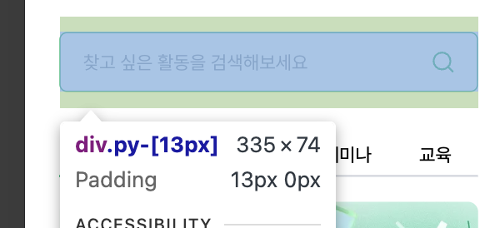 | 패딩 삭제하여 노출 | 100 | 반영
 |  | 비로그인,로그인 | MOBILE | 메인화면 |  | 너비 54px로 수정하여 노출 | 100 | 반영
 |  | 비로그인,로그인 | MOBILE | 메인화면 |  | 회색 선 fill로 채워서 노출 | 100 | 반영
 |  | 비로그인,로그인 | MOBILE | 메인화면 |  | top margin : 36px 으로 수정하여 노출 | 100 | 반영
 |  | 비로그인,로그인 | MOBILE | 메인화면 | 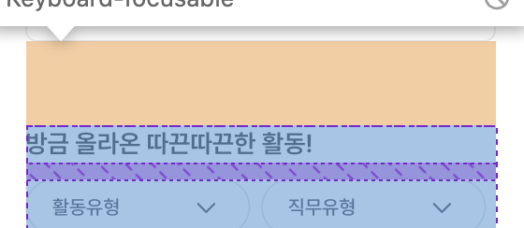 | top margin : 36px 으로 수정하여 노출 | 100 | 반영
 |  | 비로그인,로그인 | MOBILE | 메인화면 | 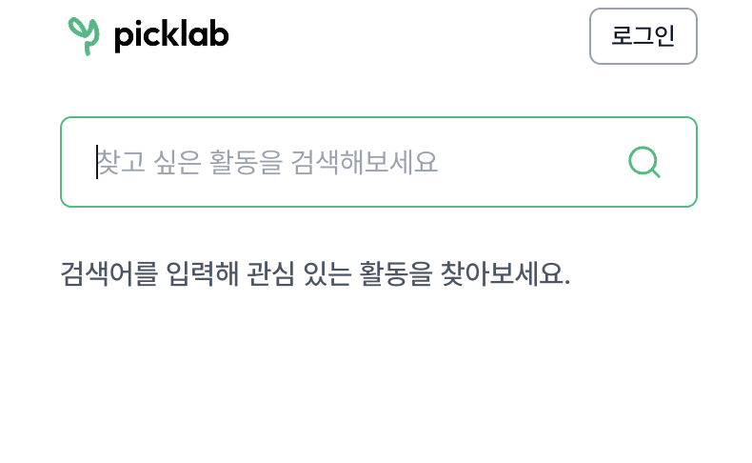 | 검색이 처음 일 경우 + 검색바의 인풋 클릭 시 아래 링크로 화면 이동 -> https://www.figma.com/design/7PEqXV7XjAN2R6l1nnbAI9/PICKLAB_%EA%B0%9C%EB%B0%9C%EC%9E%90-%EC%A0%84%EB%8B%AC?node-id=2107-20308&t=TFucAJoE5uca7ZNj-1 검색 1번 이상일 경우 + 검색바의 인풋 클릭 시 아래 링크로 화면 이동 -> https://www.figma.com/design/7PEqXV7XjAN2R6l1nnbAI9/PICKLAB_%EA%B0%9C%EB%B0%9C%EC%9E%90-%EC%A0%84%EB%8B%AC?node-id=2594-34191&t=TFucAJoE5uca7ZNj-1 검색어를 입력할 때 아래 링크의 화면 노출 -> https://www.figma.com/design/7PEqXV7XjAN2R6l1nnbAI9/PICKLAB_%EA%B0%9C%EB%B0%9C%EC%9E%90-%EC%A0%84%EB%8B%AC?node-id=2107-20418&t=TFucAJoE5uca7ZNj-1 | 100 | 반영
 |  | 비로그인,로그인 | MOBILE | 메인화면 > 대외활동 메인화면 > 강연/세미나 메인화면 > 교육 메인화면 > 공모전/해커톤 | 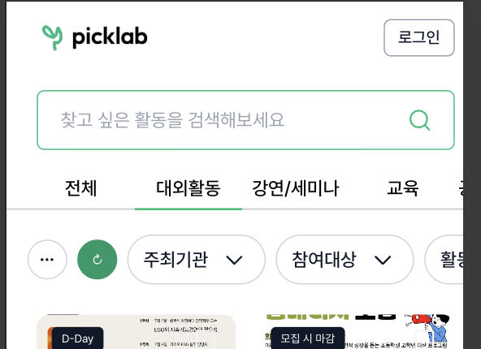 | 대외활동 tab 클릭 시, 탭메뉴까지 홈화면과 같은 양식으로 유지하여 노출 화면 링크: https://www.figma.com/design/7PEqXV7XjAN2R6l1nnbAI9/PICKLAB_%EA%B0%9C%EB%B0%9C%EC%9E%90-%EC%A0%84%EB%8B%AC?node-id=2594-34529&t=TFucAJoE5uca7ZNj-1 | 100 | 반영
 |  | 비로그인,로그인 | MOBILE | 메인화면 > 대외활동 메인화면 > 강연/세미나 메인화면 > 교육 메인화면 > 공모전/해커톤 |  | - 왼쪽 버튼-은 필터 아이콘으로 수정, 아이콘 크기 20px로 노출 - 오른쪽 버튼은 컬러 50으로 수정, 새로고침 아이콘 크기 20px로 노출 화면링크: https://www.figma.com/design/7PEqXV7XjAN2R6l1nnbAI9/PICKLAB_%EA%B0%9C%EB%B0%9C%EC%9E%90-%EC%A0%84%EB%8B%AC?node-id=2594-34529&t=TFucAJoE5uca7ZNj-1 | 100 | 반영
 |  | 비로그인,로그인 | MOBILE | 메인화면 > 대외활동 메인화면 > 강연/세미나 메인화면 > 교육 메인화면 > 공모전/해커톤 |  | 너비 128px로 수정하여 노출 | 100 | 반영
 |  | 비로그인,로그인 | MOBILE | 메인화면 > 대외활동 메인화면 > 강연/세미나 메인화면 > 교육 메인화면 > 공모전/해커톤 | 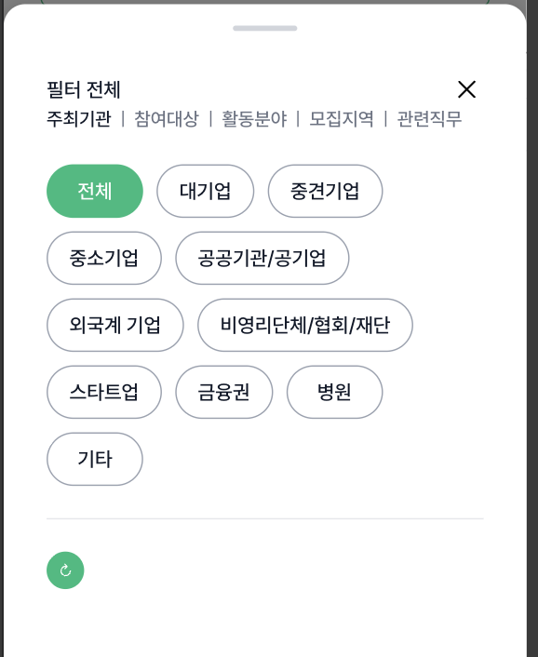 | - 미선택 버튼은 gray-filled-hover 사용 - 탭메뉴 디자인은 홈화면의 탭과 스타일 동일하게 수정 - 최하단의 초기화 아이콘 버튼 삭제 - 최하단에 초기화, 적용하기 버튼 추가 - 바텀 시트의 높이값은 460px 로 수정 디자인이 조금 수정되어 아래 링크의 화면으로 수정하여 노출 -> https://www.figma.com/design/7PEqXV7XjAN2R6l1nnbAI9/PICKLAB_%EA%B0%9C%EB%B0%9C%EC%9E%90-%EC%A0%84%EB%8B%AC?node-id=1136-82832&t=TFucAJoE5uca7ZNj-1 | 100 | 반영
 |  | 비로그인,로그인 | MOBILE | 메인화면 > 공고상세 |  | - GNB와 컨텐츠간의 간격 20px 추가하여 노출 - 모집중 텍스트 크기 12px로 수정 | 100 | 반영
 |  | 비로그인,로그인 | MOBILE | 메인화면 > 공고상세 | 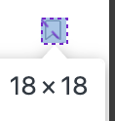 | 20px로 수정하여 노출 | 100 | 반영
 |  | 비로그인,로그인 | MOBILE | 메인화면 > 공고상세 |  | 간격값을 8px으로 수정하여 노출 | 100 | 반영
 |  | 비로그인,로그인 | MOBILE | 메인화면 > 공고상세 |  | - 활동명 텍스트 한단계 더 볼드로 수정하여 노출 - 주최기관 텍스트 컬러는 활동명과 동일하게 노출 화면 링크: https://www.figma.com/design/7PEqXV7XjAN2R6l1nnbAI9/PICKLAB_%EA%B0%9C%EB%B0%9C%EC%9E%90-%EC%A0%84%EB%8B%AC?node-id=1223-17347&t=TFucAJoE5uca7ZNj-1 | 100 | 반영
 |  | 비로그인,로그인 | MOBILE | 메인화면 > 공고상세 | 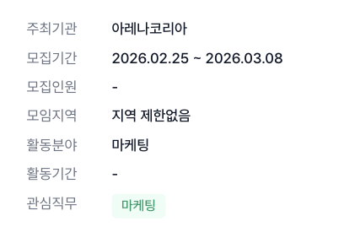 | - 텍스트 14px로 수정하여 노출 (직무 배지 제외) - 모집기간의 표기를 아래 링크와 동일하게 수정하여 노출 -> https://www.figma.com/design/7PEqXV7XjAN2R6l1nnbAI9/PICKLAB_%EA%B0%9C%EB%B0%9C%EC%9E%90-%EC%A0%84%EB%8B%AC?node-id=1223-17370&t=TFucAJoE5uca7ZNj-1 | 100 | 반영
 |  | 비로그인,로그인 | MOBILE | 메인화면 > 공고상세 | 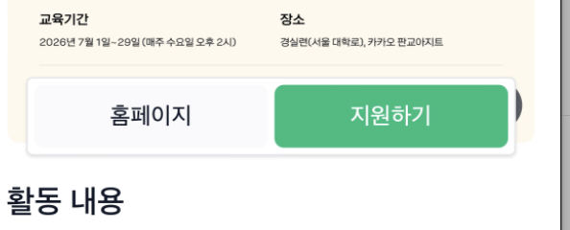 | 플로팅 버튼으로 디스플레이 하단에 고정 | 100 | 반영
 |  | 비로그인,로그인 | MOBILE | 메인화면 > 공고상세 | 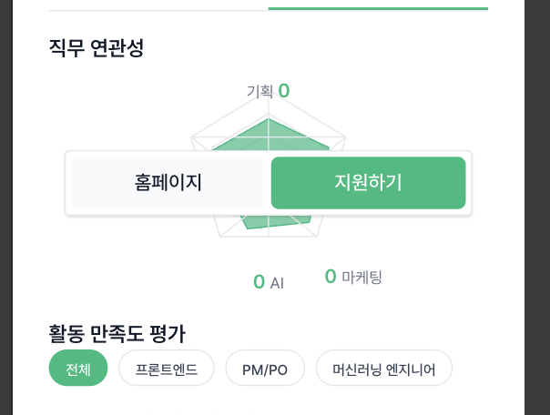 | 직무 연관성', '활동 만족도평가' 텍스트 크기 20px로 수정하여 노출 | 100 | 반영
 |  | 비로그인,로그인 | MOBILE | 메인화면 > 공고상세 | 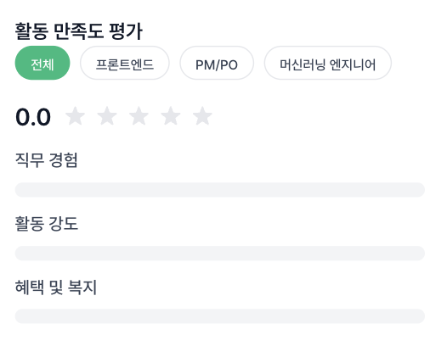 | - 디자인이 조금 수정되어 있습니다. 아래 링크를 참고해주세요 - 버튼 크기 base 로 수정하여 노출 링크: https://www.figma.com/design/7PEqXV7XjAN2R6l1nnbAI9/PICKLAB_%EA%B0%9C%EB%B0%9C%EC%9E%90-%EC%A0%84%EB%8B%AC?node-id=2409-27883&t=TFucAJoE5uca7ZNj-1 | 100 | 반영
 |  | 비로그인,로그인 | MOBILE | 메인화면 > 공고상세 | 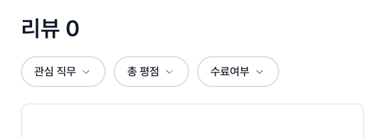 | - 리뷰 0 -> 텍스트 크기 18px로 수정하여 노출 - 필터 드롭다운 좌측에 초기화 아이콘 버튼 추가 - 드롭다운 너비값 128px 로 수정하여 노출 화면 링크: https://www.figma.com/design/7PEqXV7XjAN2R6l1nnbAI9/PICKLAB_%EA%B0%9C%EB%B0%9C%EC%9E%90-%EC%A0%84%EB%8B%AC?node-id=2408-26119&t=TFucAJoE5uca7ZNj-1 | 100 | 반영
 |  | 비로그인 | MOBILE | 메인화면 > 로그인 | 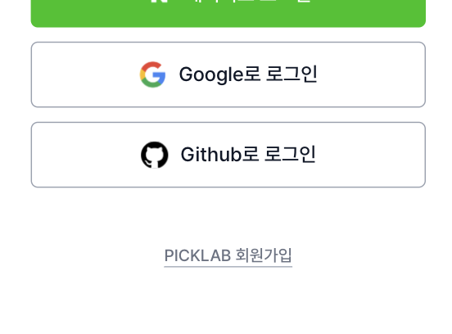 | 회원가입 링크버튼 클릭 시 아래의 링크 화면으로 이동합니다. 화면 링크: https://www.figma.com/design/7PEqXV7XjAN2R6l1nnbAI9/PICKLAB_%EA%B0%9C%EB%B0%9C%EC%9E%90-%EC%A0%84%EB%8B%AC?node-id=1136-73065&t=TFucAJoE5uca7ZNj-1 | 100 | 반영
 |  | 로그인 | MOBILE | 메인화면 > 프로필 |  | 관심직무의 데이터가 추가하여 노출 화면 링크: https://www.figma.com/design/7PEqXV7XjAN2R6l1nnbAI9/PICKLAB_%EA%B0%9C%EB%B0%9C%EC%9E%90-%EC%A0%84%EB%8B%AC?node-id=1136-75719&t=TFucAJoE5uca7ZNj-1 | 100 | 반영
 |  | 로그인 | MOBILE | 메인화면 > 프로필 |  | 해당 부분 클릭 시 아래 링크의 화면으로 이동되게 노출 링크: https://www.figma.com/design/7PEqXV7XjAN2R6l1nnbAI9/PICKLAB_%EA%B0%9C%EB%B0%9C%EC%9E%90-%EC%A0%84%EB%8B%AC?node-id=1136-78484&t=TFucAJoE5uca7ZNj-1 | 100 | 반영
 |  | 로그인 | MOBILE | 메인화면 > 프로필 | 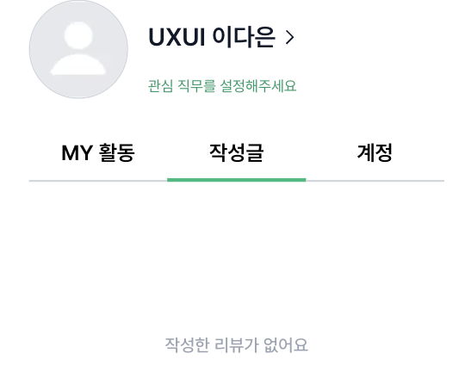 | 계정' 클릭 시 아래 링크의 화면 노출 화면 링크: https://www.figma.com/design/7PEqXV7XjAN2R6l1nnbAI9/PICKLAB_%EA%B0%9C%EB%B0%9C%EC%9E%90-%EC%A0%84%EB%8B%AC?node-id=1136-73577&t=TFucAJoE5uca7ZNj-1 | 100 | 반영
 |  | 로그인 | MOBILE | 메인화면 > 프로필 |  | 알림 버튼 클릭 시 아래 링크의 화면으로 이동 링크 화면: https://www.figma.com/design/7PEqXV7XjAN2R6l1nnbAI9/PICKLAB_%EA%B0%9C%EB%B0%9C%EC%9E%90-%EC%A0%84%EB%8B%AC?node-id=1136-74433&t=TFucAJoE5uca7ZNj-1 | 100 | 반영
 |  | 로그인 | MOBILE | 메인화면 > 프로필 |  | 연필 아이콘 클릭 시, 아래 링크의 화면으로 이동 링크 화면: https://www.figma.com/design/7PEqXV7XjAN2R6l1nnbAI9/PICKLAB_%EA%B0%9C%EB%B0%9C%EC%9E%90-%EC%A0%84%EB%8B%AC?node-id=1136-82537&t=TFucAJoE5uca7ZNj-1 | 100 | 반영
 |  | 로그인 | MOBILE | 메인화면 > 프로필 |  | 캘린더 아이콘 클릭 시, 아래 링크의 화면으로 이동 링크 화면: https://www.figma.com/design/7PEqXV7XjAN2R6l1nnbAI9/PICKLAB_%EA%B0%9C%EB%B0%9C%EC%9E%90-%EC%A0%84%EB%8B%AC?node-id=1136-76568&t=TFucAJoE5uca7ZNj-1 | 100 | 반영

5차
/ |  |  |  |  | 개발자 전달용 피그마 : https://www.figma.com/design/7PEqXV7XjAN2R6l1nnbAI9/PICKLAB_%EA%B0%9C%EB%B0%9C%EC%9E%90-%EC%A0%84%EB%8B%AC?node-id=2104-23870&t=MlhrLKl52ZbixSEe-1 | 반영 확인용 링크: https://picklab-fe.vercel.app/
프로젝트 명 | 픽랩
작성자 | 이다은

 |  | 사전 조건 (Precondition) | 디스플레이 | 재현 경로 | 재현 결과 (이미지) | 기대 결과 | 발생 빈도 | 반영작업 여부 | 비고
 |  | 로그인 | MOBILE | 메인화면 > 프로필 |  | 클릭 시 아래의 링크 화면을 확인 할 수 있게 임시데이터 1개 이상 추가하여 노출 화면 링크 : https://www.figma.com/design/7PEqXV7XjAN2R6l1nnbAI9/PICKLAB_%EA%B0%9C%EB%B0%9C%EC%9E%90-%EC%A0%84%EB%8B%AC?node-id=1136-76050&t=TFucAJoE5uca7ZNj-1 | 100 | 반영
 |  | 로그인 | WEB | 메인화면 > 일정관리 |  | 드롭다운 및 옵션명 수정된 부분 반영하여 노출 수정된 부분은 아래 링크 확인 링크: https://www.figma.com/design/7PEqXV7XjAN2R6l1nnbAI9/PICKLAB_%EA%B0%9C%EB%B0%9C%EC%9E%90-%EC%A0%84%EB%8B%AC?node-id=2696-34096&t=cZE4gSacvJonrQ0O-1 | 100 | 반영
 |  | 로그인 | WEB | 메인화면 > 일정관리 | 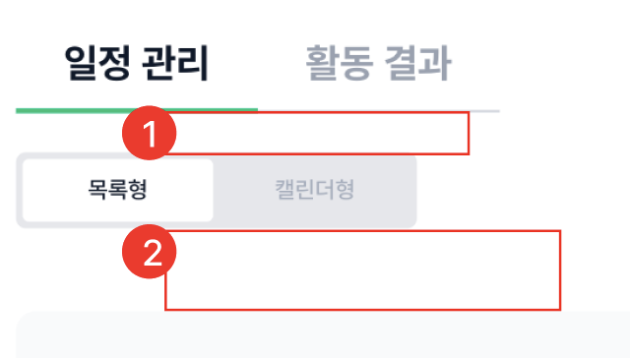 | 1번 간격: 32px 2번 간격: 16px 로 수정하여 노출 | 100 | 반영
 |  | 로그인 | WEB | 메인화면 > 일정관리 |  | 1번 간격: 32px 2번 간격: 36px 3번 간격: 16px 4번 작동 기준: 사용자가 버튼을 눌러 활동의 지원완료로 바꿀 수 있습니다. 반대로도 작동이 가능해야됩니다. | 100 | 반영
 |  | 로그인 | WEB | 메인화면 > 일정관리 | 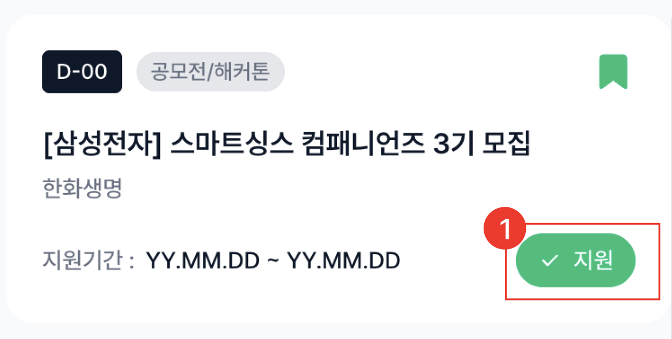 | 아래 내용을 토대로 작동되게 수정하여 노출 1번 작동 기준 - 버튼의 의미: 유저가 지원을 한 활동인 것을 인지시키기 위함 - 작동 기준: 유저가 클릭함에 따라 버튼 활성/비활 달라질 수 있게 작동 (활동 지원 여부를 유저 스스로 바꾸어야 합니다.) | 100 | 미반영
 |  | 로그인 | WEB | 메인화면 > 일정관리 > 활동결과 |  | 합격여부' 폰트 컬러 gray-90 사용하여 노츌 | 100 | 반영
 |  | 로그인 | WEB | 메인화면 > 일정관리 > 활동결과 |  | 1번: 외곽라인 제거, 상하로 divider만 넣어 노출 2번: 아래의 상태로 수정하여 노출 - 컨텐츠 너비 280px로 수정 - 활동명 텍스트 -> body/1/semibold 사용 3번: '합격' 선택시 -> information-50 컬러 사용 (링크: https://www.figma.com/design/7PEqXV7XjAN2R6l1nnbAI9/PICKLAB_%EA%B0%9C%EB%B0%9C%EC%9E%90-%EC%A0%84%EB%8B%AC?node-id=1136-76553&t=cZE4gSacvJonrQ0O-1 ) 4번: 디폴트 값은 아래와 같이 맞추어 노출 - 외곽선: gray-30 - 텍스트 컬러: gray-40 5번: 버튼 구성요소를 아래와 같이 수정하여 노출 - 상하 패딩: 8px - 좌 채딩: 12px - 우 패딩: 16px - 텍스트 크기: body/2/medium 사용 - 클릭 시 아래 링크의 화면으로 이동 (링크: https://www.figma.com/design/7PEqXV7XjAN2R6l1nnbAI9/PICKLAB_%EA%B0%9C%EB%B0%9C%EC%9E%90-%EC%A0%84%EB%8B%AC?node-id=2577-38195&t=cZE4gSacvJonrQ0O-1 ) | 100 | 반영
 |  | 비로그인, 로그인 | WEB | 메인화면 > 대외활동 메인화면 > 강연세미나 메인화면 > 교육 메인화면 > 공모전/해커톤 |  | 1번: 아래 상태로 수정하여 노출 - 각 탭별로 너비 140px 로 수정하여 노출 - 선택된 탭은 headline/2/semibold 상태 + gray-90 컬러 2번은 아래 상태로 수정하여 노출 - headline/2/semibold 상태 + gray-40 컬러 | 100 | 반영
 |  | 비로그인, 로그인 | WEB | 메인화면 > 대외활동 메인화면 > 강연세미나 메인화면 > 교육 메인화면 > 공모전/해커톤 |  | Align vertical centers 맞추어 노출 | 100 | 반영
 |  | 로그인 | WEB | 메인화면 > 리뷰쓰기 |  | 1번: 해당 택스트 내용은 이미 선택된 활동을 변경할 때 노출하고 지금은 활동 미선택 상태에서 들어왔으니 '어떤 활동에 참여하셨나요?' 로 문구 수정하여 노출 2번: 삭제 3번: 아래 피그마 링크의 디자인과 동일하게 수정하여 노출 링크: https://www.figma.com/design/7PEqXV7XjAN2R6l1nnbAI9/PICKLAB_%EA%B0%9C%EB%B0%9C%EC%9E%90-%EC%A0%84%EB%8B%AC?node-id=2578-39326&t=cZE4gSacvJonrQ0O-1 4번: 버튼 너비 120px 로 수정 *전체 컨테이너의 상하좌우 패딩: 32px로 수정 및 컨테이너 너비 564px에 최대한 맞출 수 있게 노출 | 100 | 반영
 |  | 로그인 | WEB | 메인화면 > 리뷰쓰기 |  | 오류 표시는 아래 링크와 동일하게 표출되게 수정하여 노출 - 헬프 메시지는 노출하지 않습니다. 링크: https://www.figma.com/design/7PEqXV7XjAN2R6l1nnbAI9/PICKLAB_%EA%B0%9C%EB%B0%9C%EC%9E%90-%EC%A0%84%EB%8B%AC?node-id=2579-31938&t=cZE4gSacvJonrQ0O-1 | 100 | 반영
 |  | 로그인 | WEB | 메인화면 > 리뷰쓰기 |  | 아래와 같은 상태로 수정하여 해당 타이틀이 들어가는 모든 페이지에 반영하여 노출 - 텍스트 크기: heading/2/semibold - 텍스트 컬러: gray-50 | 100 | 반영
 |  | 로그인 | WEB | 메인화면 > 리뷰쓰기 |  | 높이 88px로 수정하여 노출 | 100 | 반영
 |  | 로그인 | WEB | 메인화면 > 리뷰쓰기 |  | 1번에 해당하는 부분은 아래와 같은 상태로 수정하여 노출 - 텍스트 가운데 정렬 - 폰트: headline/1/semibold 사용 - 컬러: gray-90 2번 - radio 너비 58px로 수정하여 노출 - 활성 radio 일 때 하단 텍스트 컬러 gray-90 사용 - 미선택 radio 디자인 링크와 동일하게 수정하여 노출 (링크: https://www.figma.com/design/7PEqXV7XjAN2R6l1nnbAI9/PICKLAB_%EA%B0%9C%EB%B0%9C%EC%9E%90-%EC%A0%84%EB%8B%AC?node-id=2579-35108&t=cZE4gSacvJonrQ0O-1 ) 3번 - 전체 컨테이너 너비값: 466 px로 수정하여 노출 (팝업 제외한 리뷰쓰기 모든 화면에 적용) - 2개 버튼 묶은 너비값도 466px 로 수정 - 아무것도 선택하지 않은 상태에서는 '다음' 버튼 비활성화 | 100 | 반영
 |  | 로그인 | WEB | 메인화면 > 리뷰쓰기 |  | - 텍스트 가운데 정렬 - 폰트: headline/1/semibold 사용 - 컬러: gray-90 2번 - radio 너비 58px로 수정하여 노출 - 활성 radio 일 때 하단 텍스트 컬러 gray-90 사용 - 미선택 radio 디자인 링크와 동일하게 수정하여 노출 (링크: https://www.figma.com/design/7PEqXV7XjAN2R6l1nnbAI9/PICKLAB_%EA%B0%9C%EB%B0%9C%EC%9E%90-%EC%A0%84%EB%8B%AC?node-id=2579-35108&t=cZE4gSacvJonrQ0O-1 ) | 100 | 반영
 |  | 로그인 | WEB | 메인화면 > 리뷰쓰기 |  | - '인증하기' 클릭 시 아래 링크 화면으로 이동되게 수정하여 노출 (링크: https://www.figma.com/design/7PEqXV7XjAN2R6l1nnbAI9/PICKLAB_%EA%B0%9C%EB%B0%9C%EC%9E%90-%EC%A0%84%EB%8B%AC?node-id=2577-37685&t=cZE4gSacvJonrQ0O-1 ) - '인증없이 등록' 클릭 시 아래 링크 화면으로 이동 (링크: https://www.figma.com/design/7PEqXV7XjAN2R6l1nnbAI9/PICKLAB_%EA%B0%9C%EB%B0%9C%EC%9E%90-%EC%A0%84%EB%8B%AC?node-id=1136-75951&t=cZE4gSacvJonrQ0O-1 ) | 100 | 반영
 |  | 로그인 | WEB | 메인화면 |  | GNB의 종 아이콘 클릭 시 아래 링크화면으로 이동 -> https://www.figma.com/design/7PEqXV7XjAN2R6l1nnbAI9/PICKLAB_%EA%B0%9C%EB%B0%9C%EC%9E%90-%EC%A0%84%EB%8B%AC?node-id=1136-74415&t=TFucAJoE5uca7ZNj-1 | 100 | 반영
 |  | 비로그인, 로그인 | WEB | 메인화면 |  | 클릭 시 픽랩이메일로 메일자동실행으로 메일투 링크되게 노출 | 100 | 반영
 |  | 로그인 | WEB | 메인화면 > 마이페이지 |  | 임시 정보를 아래와 같이 넣어서 노출 - 서비스기획, PM/PO, 프론트엔드, 사업개발, 데이터분석 링크: https://www.figma.com/design/7PEqXV7XjAN2R6l1nnbAI9/PICKLAB_%EA%B0%9C%EB%B0%9C%EC%9E%90-%EC%A0%84%EB%8B%AC?node-id=2532-26406&t=91V88ug3mBJnDGg3-1 | 100 | 반영
 |  | 로그인 | WEB | 메인화면 > 마이페이지 |  | MY활동 의 메뉴가 선택된 상태가 디폴트 화면으로 수정하여 노출 MY활동 메뉴가 클릭된 상태에서는 클릭작동 안되게 수정 (연결되는 화면 없음) 작성글 클릭 시 아래의 링크로 이동 -> https://www.figma.com/design/7PEqXV7XjAN2R6l1nnbAI9/PICKLAB_%EA%B0%9C%EB%B0%9C%EC%9E%90-%EC%A0%84%EB%8B%AC?node-id=1136-75951&t=91V88ug3mBJnDGg3-1 계정 클릭 시 아래의 링크로 이동 -> https://www.figma.com/design/7PEqXV7XjAN2R6l1nnbAI9/PICKLAB_%EA%B0%9C%EB%B0%9C%EC%9E%90-%EC%A0%84%EB%8B%AC?node-id=2581-33284&t=TFucAJoE5uca7ZNj-1 계정-알림관리 클릭 시 아래의 링크로 이동 -> https://www.figma.com/design/7PEqXV7XjAN2R6l1nnbAI9/PICKLAB_%EA%B0%9C%EB%B0%9C%EC%9E%90-%EC%A0%84%EB%8B%AC?node-id=2581-33438&t=TFucAJoE5uca7ZNj-1 | 100 | 반영
 |  | 로그인 | WEB | 메인화면 > 마이페이지 > 작성글 |  | GNB와의 컨테이너 간격 40px 추가하여 노출 | 100 | 반영
 |  | 로그인 | WEB | 메인화면 > 마이페이지 |  | 더보기' 클릭 시 아래 링크의 화면으로 이동되게 수정하여 노출 링크: https://www.figma.com/design/7PEqXV7XjAN2R6l1nnbAI9/PICKLAB_%EA%B0%9C%EB%B0%9C%EC%9E%90-%EC%A0%84%EB%8B%AC?node-id=1136-76521&t=cZE4gSacvJonrQ0O-1 | 100 | 반영
 |  | 로그인 | WEB | 메인화면 > 마이페이지 > 아카이브 |  | 1번 - '아카이브' 로 텍스트 변경 - 버튼 클릭 시 마이페이지로 이동되게 수정 2번 - 미선택 탭의 텍스트 컬러: gray-40 사용 - 전체 탭의 하단 바(divider) 추가하여 선이 끝까지 갈 수 있게 수정 3번: 임시 데이터 1개 이상 추가 | 100 | 반영
 |  | 로그인 | WEB | 메인화면 |  | 입력시 연관된 검색어 노출 링크: https://www.figma.com/design/7PEqXV7XjAN2R6l1nnbAI9/PICKLAB_%EA%B0%9C%EB%B0%9C%EC%9E%90-%EC%A0%84%EB%8B%AC?node-id=2582-33566&t=TFucAJoE5uca7ZNj-1 | 100 | 반영
 |  | 로그인 | WEB | 메인화면 > 마이페이지 > 프로필 수정 |  | 컨테이너 너비값 536px 로 수정하여 노출 | 100 | 반영
 |  | 로그인 | WEB | 메인화면 > 마이페이지 > 프로필 수정 |  | 입력된 내용의 텍스트 컬러: gray 70 으로 수정 | 100 | 반영
 |  | 로그인 | WEB | 메인화면 > 공고 상세 |  | 1번 - 텍스트 크기: title/2/blod 사용 - 타이틀이 561px 넘어가면 줄 내림 2번: 해당 내용 삭제 3번: '모집기간' 으로 수정 및 디자인과 동일하게 개발 반영 (링크: https://www.figma.com/design/7PEqXV7XjAN2R6l1nnbAI9/PICKLAB_%EA%B0%9C%EB%B0%9C%EC%9E%90-%EC%A0%84%EB%8B%AC?node-id=2409-26967&t=cZE4gSacvJonrQ0O-1 ) 4번: 해당 내용 삭제 5번: '관련직무' 로 수정하여 노출 6번: '홈페이지' '지원하기' 버튼의 너비를 148px로 수정하여 노출 | 100 | 반영
 |  | 로그인 | WEB | 메인화면 > 공고 상세 |  | 상세내용' '리뷰' 텍스트 크기 : heading/2/semibold 사용 | 100 | 반영
 |  | 로그인 | WEB | 메인화면 > 공고 상세 > 리뷰 |  | - 그래프 1.5배 하여 크기 수정 - 초록색 그래프가 제일 위로 올라가게 하여 수정 관련 화면: https://www.figma.com/design/7PEqXV7XjAN2R6l1nnbAI9/PICKLAB_%EA%B0%9C%EB%B0%9C%EC%9E%90-%EC%A0%84%EB%8B%AC?node-id=2409-26998&t=cZE4gSacvJonrQ0O-1 | 100 | 반영
 |  | 로그인 | WEB | 메인화면 > 공고 상세 > 리뷰 |  | 1번 - 텍스트 크기: heading/1/semibold - 텍스크 컬러: gray-80 2번 - 텍스트 너비 80px로 수정 | 100 | 반영
 |  | 로그인 | WEB | 메인화면 > 공고 상세 > 리뷰 |  | 아래 링크의 디자인과 동일하게 개발하여 노출 링크: https://www.figma.com/design/7PEqXV7XjAN2R6l1nnbAI9/PICKLAB_%EA%B0%9C%EB%B0%9C%EC%9E%90-%EC%A0%84%EB%8B%AC?node-id=2409-27595&t=cZE4gSacvJonrQ0O-1 | 100 | 반영
 |  | 로그인 | WEB | 메인화면 > 공고 상세 > 리뷰 |  | 총평점' 드롭다운 클릭 시 표출되는 디자인을 아래 링크의 디자인과 동일하게 노출 링크: https://www.figma.com/design/7PEqXV7XjAN2R6l1nnbAI9/PICKLAB_%EA%B0%9C%EB%B0%9C%EC%9E%90-%EC%A0%84%EB%8B%AC?node-id=1223-17338&t=cZE4gSacvJonrQ0O-1 | 100 | 반영
 |  | 로그인 | WEB | 메인화면 > 공고 상세 > 리뷰 |  | 수료여부' 드롭다운 클릭 시 표출되는 디자인을 아래 링크의 디자인과 동일하게 노출 링크: https://www.figma.com/design/7PEqXV7XjAN2R6l1nnbAI9/PICKLAB_%EA%B0%9C%EB%B0%9C%EC%9E%90-%EC%A0%84%EB%8B%AC?node-id=1223-17341&t=cZE4gSacvJonrQ0O-1 | 100 | 반영
 |  | 비로그인 | WEB | 메인화면 |  | 회원가입 버틍 클릭 시 아래의 링크화면으로 이동 링크: https://www.figma.com/design/7PEqXV7XjAN2R6l1nnbAI9/PICKLAB_%EA%B0%9C%EB%B0%9C%EC%9E%90-%EC%A0%84%EB%8B%AC?node-id=1136-72980&t=TFucAJoE5uca7ZNj-1 * 관련 UX문서 입니다. 꼭! 읽어주세요!* https://www.figma.com/design/7PEqXV7XjAN2R6l1nnbAI9/PICKLAB_%EA%B0%9C%EB%B0%9C%EC%9E%90-%EC%A0%84%EB%8B%AC?node-id=2-25064&t=TFucAJoE5uca7ZNj-1 | 100 | 반영
 |  | 비로그인, 로그인 | WEB | 모든 화면 |  | 모든 화면에 푸터 추가하여 노출 링크: https://www.figma.com/design/7PEqXV7XjAN2R6l1nnbAI9/PICKLAB_%EA%B0%9C%EB%B0%9C%EC%9E%90-%EC%A0%84%EB%8B%AC?node-id=2423-30515&t=cZE4gSacvJonrQ0O-1 | 100 | 반영
 |  | 비로그인,로그인 | MOBILE | 모든 화면 |  | 푸터 상단에 divider 추가하여 노출, 컨테이너와의 간격은 24px 링크: https://www.figma.com/design/7PEqXV7XjAN2R6l1nnbAI9/PICKLAB_%EA%B0%9C%EB%B0%9C%EC%9E%90-%EC%A0%84%EB%8B%AC?node-id=2423-30539&t=I4xQSo3ckXPsyZCs-1 | 100 | 반영
 |  | 비로그인,로그인 | MOBILE | 메인화면 > 대외활동 메인화면 > 강연/세미나 메인화면 > 교육 메인화면 > 공모전/해커톤 |  | 드롭다운 너비에 맞게 옵션그룹 너비 수정하여 노출 | 100 | 반영
 |  | 비로그인,로그인 | MOBILE | 메인화면 > 대외활동 메인화면 > 강연/세미나 메인화면 > 교육 메인화면 > 공모전/해커톤 |  | 주최기관, 참여대상, 활동분야, 지역 의 옵션명을 아래의 링크와 동일하게 맞추어 수정 링크: https://www.figma.com/design/7PEqXV7XjAN2R6l1nnbAI9/PICKLAB_%EA%B0%9C%EB%B0%9C%EC%9E%90-%EC%A0%84%EB%8B%AC?node-id=2-25064&t=cZE4gSacvJonrQ0O-1 | 100 | 반영
 |  | 비로그인,로그인 | MOBILE | 메인화면 > 공고상세 |  | 1번: 해당 부분 삭제 2번: 0000.00.00.~ 0000.00.00 -> 형식으로 노출 | 100 | 반영
 |  | 비로그인,로그인 | MOBILE | 메인화면 > 공고상세 |  | 1번: 간격 40px로 수정 2번 - 텍스트 크기: heading/2/semibold 사용 | 100 | 반영
 |  | 비로그인,로그인 | MOBILE | 메인화면 > 공고상세 > 리뷰 |  | web에 노출되는 그래프와 같은 형태를 유지 및 링크의 형태로 노출 크기는 모바일 너비에 맞게 fill로 맞추기 링크: https://www.figma.com/design/7PEqXV7XjAN2R6l1nnbAI9/PICKLAB_%EA%B0%9C%EB%B0%9C%EC%9E%90-%EC%A0%84%EB%8B%AC?node-id=2706-35242&t=cZE4gSacvJonrQ0O-1 | 100 | 반영
 |  | 비로그인,로그인 | MOBILE | 메인화면 > 공고상세 > 리뷰 |  | 해당 부분의 간격 24px로 수정 | 100 | 반영
 |  | 비로그인,로그인 | MOBILE | 메인화면 > 공고상세 > 리뷰 |  | 1번 - 간격 20px로 수정 2번 - 별점 숫자 텍스크 크기: title/3/bold 사용 - 별 그래픽 크기: 36px X 36px 수정 3번 - 아래의 링크의 디자인과 동일하게 수정 (링크: https://www.figma.com/design/7PEqXV7XjAN2R6l1nnbAI9/PICKLAB_%EA%B0%9C%EB%B0%9C%EC%9E%90-%EC%A0%84%EB%8B%AC?node-id=2409-27906&t=cZE4gSacvJonrQ0O-1 ) | 100 | 반영
 |  | 비로그인,로그인 | MOBILE | 메인화면 > 공고상세 > 리뷰 |  | - 초기화버튼 primary 컬러 적용 - 드롭다운 너비값 102px 로 수정하여 노출 - 드롭다운 작동되게 수정 | 100 | 반영
 |  | 비로그인,로그인 | MOBILE | 메인화면 > 공고상세 > 리뷰 |  | 아래 링크의 옵션명 노출 링크: https://www.figma.com/design/7PEqXV7XjAN2R6l1nnbAI9/PICKLAB_%EA%B0%9C%EB%B0%9C%EC%9E%90-%EC%A0%84%EB%8B%AC?node-id=2-25064&t=cZE4gSacvJonrQ0O-1 | 100 | 반영
 |  | 비로그인 | MOBILE | 메인화면 > 로그인 |  | 회원가입 링크버튼 클릭 시 아래의 링크 화면으로 이동합니다. 화면 링크: https://www.figma.com/design/7PEqXV7XjAN2R6l1nnbAI9/PICKLAB_%EA%B0%9C%EB%B0%9C%EC%9E%90-%EC%A0%84%EB%8B%AC?node-id=1136-73065&t=TFucAJoE5uca7ZNj-1 | 100 | 반영
 |  | 로그인 | MOBILE | 메인화면 > 프로필 |  | 1번 GNB 아래 16px 간격 추가 | 100 | 반영
 |  | 로그인 | MOBILE | 메인화면 > 프로필 |  | 관심직무의 임시 데이터가 추가하여 노출 화면 링크: https://www.figma.com/design/7PEqXV7XjAN2R6l1nnbAI9/PICKLAB_%EA%B0%9C%EB%B0%9C%EC%9E%90-%EC%A0%84%EB%8B%AC?node-id=1136-75719&t=TFucAJoE5uca7ZNj-1 | 100 | 반영
 |  | 로그인 | MOBILE | 메인화면 > 프로필 |  | 해당 부분 간격 24px로 수정 | 100 | 반영
 |  | 로그인 | MOBILE | 메인화면 > 프로필 |  | 해당 부분 간격 20px로 수정 | 100 | 반영
 |  | 로그인 | MOBILE | 메인화면 > 프로필 |  | 1번 - 더보기 > 버튼 추가 - 더보기 클릭 시 아래 링크 화면으로 이동 (링크: https://www.figma.com/design/7PEqXV7XjAN2R6l1nnbAI9/PICKLAB_%EA%B0%9C%EB%B0%9C%EC%9E%90-%EC%A0%84%EB%8B%AC?node-id=1136-76672&t=cZE4gSacvJonrQ0O-1 ) 2번 - 클릭 시 아래 링크 화면으로 이동 (링크: https://www.figma.com/design/7PEqXV7XjAN2R6l1nnbAI9/PICKLAB_%EA%B0%9C%EB%B0%9C%EC%9E%90-%EC%A0%84%EB%8B%AC?node-id=1136-74141&t=cZE4gSacvJonrQ0O-1 ) 3번 - 더보기 > 버튼 추가 - 더보기 클릭 시 아래 링크 화면으로 이동 (링크: https://www.figma.com/design/7PEqXV7XjAN2R6l1nnbAI9/PICKLAB_%EA%B0%9C%EB%B0%9C%EC%9E%90-%EC%A0%84%EB%8B%AC?node-id=1136-75047&t=cZE4gSacvJonrQ0O-1 ) | 100 | 반영
 |  | 로그인 | MOBILE | 메인화면 > 프로필 |  | 계정' 클릭 시 아래 링크의 화면 노출 화면 링크: https://www.figma.com/design/7PEqXV7XjAN2R6l1nnbAI9/PICKLAB_%EA%B0%9C%EB%B0%9C%EC%9E%90-%EC%A0%84%EB%8B%AC?node-id=1136-73577&t=TFucAJoE5uca7ZNj-1 | 100 | 반영
 |  | 로그인 | MOBILE | 메인화면 > 프로필 |  | 알림 버튼 클릭 시 아래 링크의 화면으로 이동 링크 화면: https://www.figma.com/design/7PEqXV7XjAN2R6l1nnbAI9/PICKLAB_%EA%B0%9C%EB%B0%9C%EC%9E%90-%EC%A0%84%EB%8B%AC?node-id=1136-74433&t=TFucAJoE5uca7ZNj-1 | 100 | 반영
 |  | 로그인 | MOBILE | 메인화면 > 리뷰쓰기 |  | 아래 링크의 디자인과 동일하게 노출 (링크: https://www.figma.com/design/7PEqXV7XjAN2R6l1nnbAI9/PICKLAB_%EA%B0%9C%EB%B0%9C%EC%9E%90-%EC%A0%84%EB%8B%AC?node-id=1136-82395&t=cZE4gSacvJonrQ0O-1 ) | 100 | 반영
 |  | 로그인 | MOBILE | 메인화면 > 리뷰쓰기 |  | 아래 링크의 디자인과 동일하게 노출 (링크: https://www.figma.com/design/7PEqXV7XjAN2R6l1nnbAI9/PICKLAB_%EA%B0%9C%EB%B0%9C%EC%9E%90-%EC%A0%84%EB%8B%AC?node-id=1136-82414&t=cZE4gSacvJonrQ0O-1ㅍ ) | 100 | 반영
 |  | 로그인 | MOBILE | 메인화면 > 리뷰쓰기 |  | 별들의 간격 2px로 수정 | 100 | 반영
 |  | 로그인 | MOBILE | 메인화면 > 리뷰쓰기 |  | 아래 링크의 디자인과 동일하게 노출 (링크: https://www.figma.com/design/7PEqXV7XjAN2R6l1nnbAI9/PICKLAB_%EA%B0%9C%EB%B0%9C%EC%9E%90-%EC%A0%84%EB%8B%AC?node-id=1136-82505&t=cZE4gSacvJonrQ0O-1 ) | 100 | 반영
 |  | 로그인 | MOBILE | 메인화면 > 리뷰쓰기 |  | - 플로팅 버튼 삭제 - 아래 링크의 디자인과 동일하게 버튼 노출 (링크: https://www.figma.com/design/7PEqXV7XjAN2R6l1nnbAI9/PICKLAB_%EA%B0%9C%EB%B0%9C%EC%9E%90-%EC%A0%84%EB%8B%AC?node-id=1136-82502&t=cZE4gSacvJonrQ0O-1 ) - '인증하기' 클릭 시 아래 링크 화면으로 이동 (링크: https://www.figma.com/design/7PEqXV7XjAN2R6l1nnbAI9/PICKLAB_%EA%B0%9C%EB%B0%9C%EC%9E%90-%EC%A0%84%EB%8B%AC?node-id=1136-82577&t=cZE4gSacvJonrQ0O-1 ) - '인증없이 등록' 클릭 시 아래 링크 화면으로 이동 (링크: https://www.figma.com/design/7PEqXV7XjAN2R6l1nnbAI9/PICKLAB_%EA%B0%9C%EB%B0%9C%EC%9E%90-%EC%A0%84%EB%8B%AC?node-id=1136-76050&t=cZE4gSacvJonrQ0O-1 ) | 100 | 반영
 |  | 로그인 | MOBILE | 메인화면 |  | 북마크 클릭 시 오류 팝업이 표출됩니다. 기능이 작동할 수 있게 수정하여 노출 | 100 | 반영

